1 OOP
What is OOP? | ¿Qué es OOP? | wɑt ɪz up?
OOP stands for Object-Oriented Programming | OOP significa Programación Orientada a Objetos | up stændz fɔr ˈɑbʤɛkt-ˈɔriˌɛntɪd ˈproʊˌɡræmɪŋ | EXAMPLE
Procedural programming is about writing procedures | La programación procedimental consiste en escribir procedimientos | prəˈsiʤərəl ˈproʊˌɡræmɪŋ ɪz əˈbaʊt ˈraɪtɪŋ prəˈsiʤərz | EXAMPLE
or methods that perform operations on the data | o métodos que realizan operaciones sobre los datos | ɔr ˈmɛθədz ðæt pərˈfɔrm ˌɑpəˈreɪʃənz ɑn ðə ˈdeɪtə | EXAMPLE
while object-oriented programming is about creating objects | mientras que la programación orientada a objetos consiste en crear objetos | waɪl ˈɑbʤɛkt-ˈɔriˌɛntɪd ˈproʊˌɡræmɪŋ ɪz əˈbaʊt kriˈeɪtɪŋ ˈɑbʤɛkts | EXAMPLE
that contain both data and methods | que contienen tanto datos como métodos | ðæt kənˈteɪn boʊθ ˈdeɪtə ænd ˈmɛθədz | EXAMPLE
Object-oriented programming has several advantages over procedural programming | La programación orientada a objetos tiene varias ventajas sobre la programación procedimental | ˈɑbʤɛkt-ˈɔriˌɛntɪd ˈproʊˌɡræmɪŋ hæz ˈsɛvrəl ædˈvæntɪʤɪz ˈoʊvər prəˈsiʤərəl ˈproʊˌɡræmɪŋ
OOP is faster and easier to execute | La OOP es más rápida y fácil de ejecutar | up ɪz ˈfæstər ænd ˈiziər tu ˈɛksəˌkjut | EXAMPLE
OOP provides a clear structure for the programs | La OOP proporciona una estructura clara para los programas | up prəˈvaɪdz ə klɪr ˈstrʌkʧər fɔr ðə ˈproʊˌɡræmz | EXAMPLE
OOP helps to keep the Java code DRY "Don't Repeat Yourself", | La OOP ayuda a mantener el código Java DRY "Don't Repeat Yourself" | up hɛlps tu kip ðə ˈʤɑvə koʊd draɪ "doʊnt rɪˈpit jərˈsɛlf", | EXAMPLE
and makes the code easier to maintain, modify and debug | y hace que el código sea más fácil de mantener, modificar y depurar | ænd meɪks ðə koʊd ˈiziər tu meɪnˈteɪn, ˈmɑdəˌfaɪ ænd diˈbʌɡ | EXAMPLE
OOP makes it possible to create full reusable applications | La OOP permite crear aplicaciones completamente reutilizables | up meɪks ɪt ˈpɑsəbəl tu kriˈeɪt fʊl riˈuzəbəl ˌæpləˈkeɪʃənz | EXAMPLE
with less code and shorter development time | con menos código y un tiempo de desarrollo más corto | wɪð lɛs koʊd ænd ˈʃɔrtər dɪˈvɛləpmənt taɪm | EXAMPLE
Java Classes/Objects | Clases/Objetos de Java | ˈʤɑvə ˈklæsəz/ˈɑbʤɛkts
Java is an object-oriented programming language. | Java es un lenguaje de programación orientado a objetos. | ˈʤɑvə ɪz ən ˈɑbʤɛkt-ˈɔriˌɛntɪd ˈproʊˌɡræmɪŋ ˈlæŋɡwəʤ. | EXAMPLE
Everything in Java is associated with classes and objects, | Todo en Java está asociado con clases y objetos, | ˈɛvriˌθɪŋ ɪn ˈʤɑvə ɪz əˈsoʊsiˌeɪtəd wɪð ˈklæsəz ænd ˈɑbʤɛkts, | EXAMPLE
along with its attributes and methods. | junto con sus atributos y métodos. | əˈlɔŋ wɪð ɪts ˈætrəˌbjuts ænd ˈmɛθədz. | EXAMPLE
For example: in real life, a car is an object. | Por ejemplo: en la vida real, un automóvil es un objeto. | fɔr ɪɡˈzæmpəl: ɪn riəl laɪf, ə kɑr ɪz ən ˈɑbʤɛkt. | EXAMPLE
The car has attributes, such as weight and color, | El automóvil tiene atributos, como peso y color, | ðə kɑr hæz ˈætrəˌbjuts, sʌʧ æz weɪt ænd ˈkʌlər, | EXAMPLE
and methods, such as drive and brake. | y métodos, como manejo y freno. | ænd ˈmɛθədz, sʌʧ æz draɪv ænd breɪk. | EXAMPLE
Create an Object | Crear un objeto | kriˈeɪt ən ˈɑbʤɛkt |  | 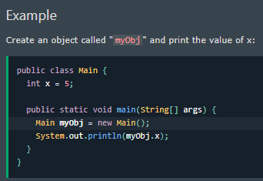
In Java, an object is created from a class. | En Java, un objeto se crea a partir de una clase. | ɪn ˈʤɑvə, ən ˈɑbʤɛkt ɪz kriˈeɪtɪd frʌm ə klæs. | EXAMPLE
We have already created the class named Main, | Ya hemos creado la clase denominada Main, | wi hæv ɔlˈrɛdi kriˈeɪtɪd ðə klæs neɪmd meɪn, | EXAMPLE
so now we can use this to create objects. | por lo que ahora podemos usarla para crear objetos. | soʊ naʊ wi kæn juz ðɪs tu kriˈeɪt ˈɑbʤɛkts. | EXAMPLE
To create an object of Main, specify the class name, | Para crear un objeto de Main, especifique el nombre de la clase, | tu kriˈeɪt ən ˈɑbʤɛkt ʌv meɪn, ˈspɛsəˌfaɪ ðə klæs neɪm, | EXAMPLE
followed by the object name, and use the keyword new: | seguido del nombre del objeto, y use la palabra clave new: | ˈfɑloʊd baɪ ði ˈɑbʤɛkt neɪm, ænd juz ðə ˈkiˌwɜrd nu: | EXAMPLE
Java Class Attributes | Atributos de la clase Java | ˈʤɑvə klæs ˈætrəˌbjuts |  | 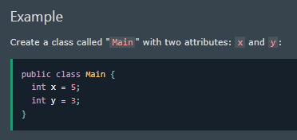
In the previous chapter, we used the term "variable" for x in the example (as shown below). | En el capítulo anterior, usamos el término "variable" para x en el ejemplo (como se muestra a continuación). | ɪn ðə ˈpriviəs ˈʧæptər, wi juzd ðə tɜrm "ˈvɛriəbəl" fɔr ɛks ɪn ði ɪɡˈzæmpəl (æz ʃoʊn bɪˈloʊ). | EXAMPLE
It is actually an attribute of the class. | En realidad, es un atributo de la clase. | ɪt ɪz ˈækʧuəli ən ˈætrəˌbjut ʌv ðə klæs. | EXAMPLE
Or you could say that class attributes are variables within a class: | O podría decir que los atributos de clase son variables dentro de una clase: | ɔr ju kʊd seɪ ðæt klæs ˈætrəˌbjuts ɑr ˈvɛriəbəlz wɪˈðɪn ə klæs: | EXAMPLE
Accessing Attributes | Acceso a los atributos | ˈækˌsɛsɪŋ ˈætrəˌbjuts |  | 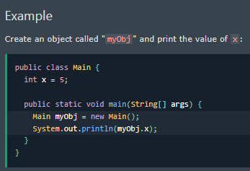
You can access attributes by creating an object of the class, | Puede acceder a los atributos creando un objeto de la clase, | ju kæn ˈækˌsɛs ˈætrəˌbjuts baɪ kriˈeɪtɪŋ ən ˈɑbʤɛkt ʌv ðə klæs, | EXAMPLE
and by using the dot syntax (.): | y usando la sintaxis de punto (.): | ænd baɪ ˈjuzɪŋ ðə dɑt ˈsɪnˌtæks (.): | EXAMPLE
The following example will create an object of the Main class, with the name myObj. | El siguiente ejemplo creará un objeto de la clase Main, con el nombre myObj. | ðə ˈfɑloʊɪŋ ɪɡˈzæmpəl wɪl kriˈeɪt ən ˈɑbʤɛkt ʌv ðə meɪn klæs, wɪð ðə neɪm myObj.
We use the x attribute on the object to print its value: | Usamos el atributo x en el objeto para imprimir su valor: | wi juz ði ɛks ˈætrəˌbjut ɑn ði ˈɑbʤɛkt tu prɪnt ɪts ˈvælju: | EXAMPLE
Modify Attributes | Modificar atributos | ˈmɑdəˌfaɪ ˈætrəˌbjuts |  | 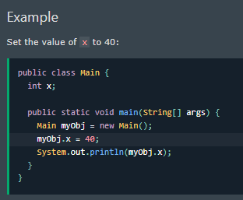
You can also modify attribute values: | También puede modificar los valores de los atributos: | ju kæn ˈɔlsoʊ ˈmɑdəˌfaɪ ˈætrəˌbjut ˈvæljuz: | EXAMPLE
Or override existing values: | O anular los valores existentes: | ɔr ˈoʊvərˌraɪd ɪɡˈzɪstɪŋ ˈvæljuz: |  | 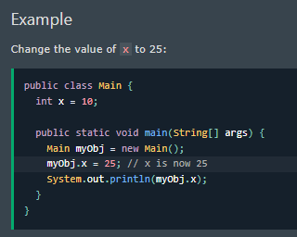
If you don't want the ability to override existing values, | Si no desea la capacidad de anular los valores existentes, | ɪf ju doʊnt wɑnt ði əˈbɪləti tu ˈoʊvərˌraɪd ɪɡˈzɪstɪŋ ˈvæljuz, |  | 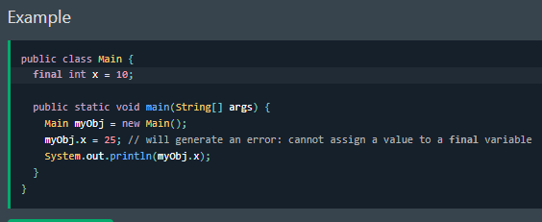
declare the attribute as final: | declare el atributo como final: | dɪˈklɛr ði ˈætrəˌbjut æz ˈfaɪnəl: | EXAMPLE
The final keyword is useful when you want a variable to always store the same value, like PI (3.14159...). | La palabra clave final es útil cuando desea que una variable siempre almacene el mismo valor, como PI (3.14159...). | ðə ˈfaɪnəl ˈkiˌwɜrd ɪz ˈjusfəl wɛn ju wɑnt ə ˈvɛriəbəl tu ˈɔlˌweɪz stɔr ðə seɪm ˈvælju, laɪk paɪ (3.14159...). | EXAMPLE
The final keyword is called a "modifier". | La ​​palabra clave final se denomina "modificador". | ðə ˈfaɪnəl ˈkiˌwɜrd ɪz kɔld eɪ "ˈmɑdəˌfaɪər". | EXAMPLE
Multiple Objects | Varios objetos | ˈmʌltəpəl ˈɑbʤɛkts |  | 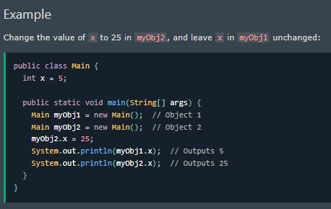
If you create multiple objects of one class, | Si crea varios objetos de una clase, | ɪf ju kriˈeɪt ˈmʌltəpəl ˈɑbʤɛkts ʌv wʌn klæs, | EXAMPLE
you can change the attribute values in one object, | puede cambiar los valores de los atributos en un objeto, | ju kæn ʧeɪnʤ ði ˈætrəˌbjut ˈvæljuz ɪn wʌn ˈɑbʤɛkt, | EXAMPLE
without affecting the attribute values in the other: | sin afectar los valores de los atributos en el otro: | wɪˈθaʊt əˈfɛktɪŋ ði ˈætrəˌbjut ˈvæljuz ɪn ði ˈʌðər: | EXAMPLE
Multiple Attributes | Varios atributos | ˈmʌltəpəl ˈætrəˌbjuts |  | 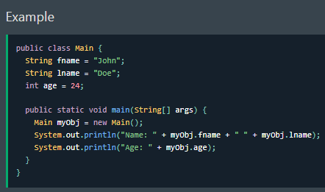
You can specify as many attributes as you want: | Puede especificar tantos atributos como desee: | ju kæn ˈspɛsəˌfaɪ æz ˈmɛni ˈætrəˌbjuts æz ju wɑnt: | EXAMPLE
Static vs. Public | Estático vs. Público | ˈstætɪk ˈvɜrsəz. ˈpʌblɪk |  | 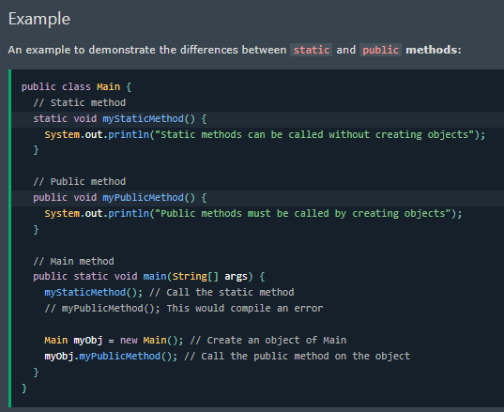
You will often see Java programs that have either static or public attributes and methods. | A menudo verá programas Java que tienen atributos y métodos estáticos o públicos. | ju wɪl ˈɔfən si ˈʤɑvə ˈproʊˌɡræmz ðæt hæv ˈiðər ˈstætɪk ɔr ˈpʌblɪk ˈætrəˌbjuts ænd ˈmɛθədz. | EXAMPLE
In the example above, we created a static method | En el ejemplo anterior, creamos un método estático | ɪn ði ɪɡˈzæmpəl əˈbʌv, wi kriˈeɪtɪd ə ˈstætɪk ˈmɛθəd
which means that it can be accessed without creating an object of the class | lo que significa que se puede acceder a él sin crear un objeto de la clase | wɪʧ minz ðæt ɪt kæn bi ˈækˌsɛst wɪˈθaʊt kriˈeɪtɪŋ ən ˈɑbʤɛkt ʌv ðə klæs | EXAMPLE
unlike public, which can only be accessed by objects | a diferencia del público, al que solo pueden acceder los objetos | ənˈlaɪk ˈpʌblɪk, wɪʧ kæn ˈoʊnli bi ˈækˌsɛst baɪ ˈɑbʤɛkts | EXAMPLE
Java Constructors | Constructores de Java | ˈʤɑvə kənˈstrʌktərz |  | 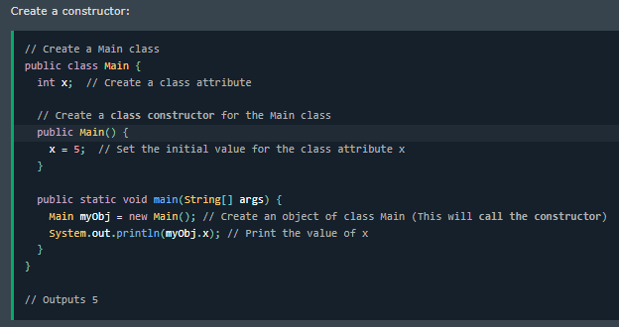
A constructor in Java is a special method that is used to initialize objects. | Un constructor en Java es un método especial que se utiliza para inicializar objetos. | ə kənˈstrʌktər ɪn ˈʤɑvə ɪz ə ˈspɛʃəl ˈmɛθəd ðæt ɪz juzd tu ɪˈnɪʃəˌlaɪz ˈɑbʤɛkts. | EXAMPLE
The constructor is called when an object of a class is created. | El constructor se llama cuando se crea un objeto de una clase. | ðə kənˈstrʌktər ɪz kɔld wɛn ən ˈɑbʤɛkt ʌv ə klæs ɪz kriˈeɪtɪd. | EXAMPLE
It can be used to set initial values for object attributes | Se puede utilizar para establecer valores iniciales para los atributos de un objeto | ɪt kæn bi juzd tu sɛt ɪˈnɪʃəl ˈvæljuz fɔr ˈɑbʤɛkt ˈætrəˌbjuts | EXAMPLE
Note that the constructor name must match the class name | Tenga en cuenta que el nombre del constructor debe coincidir con el nombre de la clase | noʊt ðæt ðə kənˈstrʌktər neɪm mʌst mæʧ ðə klæs neɪm | EXAMPLE
and it cannot have a return type (like void). | y no puede tener un tipo de retorno (como void). | ænd ɪt ˈkænɑt hæv ə rɪˈtɜrn taɪp (laɪk vɔɪd). | EXAMPLE
Also note that the constructor is called when the object is created. | Tenga en cuenta también que el constructor se llama cuando se crea el objeto. | ˈɔlsoʊ noʊt ðæt ðə kənˈstrʌktər ɪz kɔld wɛn ði ˈɑbʤɛkt ɪz kriˈeɪtɪd. | EXAMPLE
All classes have constructors by default | Todas las clases tienen constructores de forma predeterminada | ɔl ˈklæsəz hæv kənˈstrʌktərz baɪ dɪˈfɔlt | EXAMPLE
if you do not create a class constructor yourself, Java creates one for you. | Si no crea un constructor de clase usted mismo, Java crea uno para usted. | ɪf ju du nɑt kriˈeɪt ə klæs kənˈstrʌktər jərˈsɛlf, ˈʤɑvə kriˈeɪts wʌn fɔr ju. | EXAMPLE
However, then you are not able to set initial values for object attributes. | Sin embargo, entonces no podrá establecer valores iniciales para los atributos de un objeto. | ˌhaʊˈɛvər, ðɛn ju ɑr nɑt ˈeɪbəl tu sɛt ɪˈnɪʃəl ˈvæljuz fɔr ˈɑbʤɛkt ˈætrəˌbjuts. | EXAMPLE
Constructor Parameters | Parámetros del constructor | kənˈstrʌktər pəˈræmətərz |  | 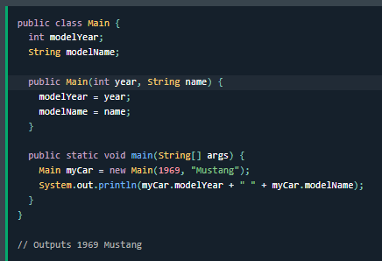
Constructors can also take parameters, which is used to initialize attributes. | Los constructores también pueden tomar parámetros, que se utilizan para inicializar los atributos. | kənˈstrʌktərz kæn ˈɔlsoʊ teɪk pəˈræmətərz, wɪʧ ɪz juzd tu ɪˈnɪʃəˌlaɪz ˈætrəˌbjuts. | EXAMPLE
The following example adds an int y parameter to the constructor. | El siguiente ejemplo agrega un parámetro int y al constructor. | ðə ˈfɑloʊɪŋ ɪɡˈzæmpəl ædz ən int waɪ pəˈræmətər tu ðə kənˈstrʌktər. | EXAMPLE
Inside the constructor we set x to y (x=y). | Dentro del constructor, establecemos x en y (x=y). | ɪnˈsaɪd ðə kənˈstrʌktər wi sɛt ɛks tu waɪ (ɛks=waɪ). | EXAMPLE
When we call the constructor, we pass a parameter to the constructor (5) | Cuando llamamos al constructor, pasamos un parámetro al constructor (5) | wɛn wi kɔl ðə kənˈstrʌktər, wi pæs ə pəˈræmətər tu ðə kənˈstrʌktər (5) | EXAMPLE
which will set the value of x to 5 | que establecerá el valor de x en 5 | wɪʧ wɪl sɛt ðə ˈvælju ʌv ɛks tu 5 | EXAMPLE
Modifiers | Modificadores | ˈmɑdəˌfaɪərz
By now, you are quite familiar with the public keyword that appears in almost all of our examples: | A esta altura, ya está bastante familiarizado con la palabra clave public que aparece en casi todos nuestros ejemplos: | baɪ naʊ, ju ɑr kwaɪt fəˈmɪljər wɪð ðə ˈpʌblɪk ˈkiˌwɜrd ðæt əˈpɪrz ɪn ˈɔlˌmoʊst ɔl ʌv ˈaʊər ɪɡˈzæmpəlz: | EXAMPLE
Modifiers | Modificadores | ˈmɑdəˌfaɪərz
By now, you are quite familiar with the public keyword that appears in almost all of our examples: | A esta altura, ya está bastante familiarizado con la palabra clave public que aparece en casi todos nuestros ejemplos: | baɪ naʊ, ju ɑr kwaɪt fəˈmɪljər wɪð ðə ˈpʌblɪk ˈkiˌwɜrd ðæt əˈpɪrz ɪn ˈɔlˌmoʊst ɔl ʌv ˈaʊər ɪɡˈzæmpəlz: | EXAMPLE
The public keyword is an access modifier | La palabra clave public es un modificador de acceso | ðə ˈpʌblɪk ˈkiˌwɜrd ɪz ən ˈækˌsɛs ˈmɑdəˌfaɪər | EXAMPLE
meaning that it is used to set the access level for classes, attributes, methods and constructors. | lo que significa que se utiliza para establecer el nivel de acceso para clases, atributos, métodos y constructores. | ˈminɪŋ ðæt ɪt ɪz juzd tu sɛt ði ˈækˌsɛs ˈlɛvəl fɔr ˈklæsəz, ˈætrəˌbjuts, ˈmɛθədz ænd kənˈstrʌktərz. | EXAMPLE
We divide modifiers into two groups: | Dividimos los modificadores en dos grupos: | wi dɪˈvaɪd ˈmɑdəˌfaɪərz ˈɪntu tu ɡrups:
Access Modifiers - controls the access level | Modificadores de acceso: controlan el nivel de acceso | ˈækˌsɛs ˈmɑdəˌfaɪərz - kənˈtroʊlz ði ˈækˌsɛs ˈlɛvəl | EXAMPLE
Non-Access Modifiers - do not control access level, but provides other functionality | Modificadores sin acceso: no controlan el nivel de acceso, pero proporcionan otra funcionalidad | nɑn-ˈækˌsɛs ˈmɑdəˌfaɪərz - du nɑt kənˈtroʊl ˈækˌsɛs ˈlɛvəl, bʌt prəˈvaɪdz ˈʌðər ˌfʌŋkʃəˈnælɪti | EXAMPLE
Access Modifiers | Modificadores de acceso | ˈækˌsɛs ˈmɑdəˌfaɪərz
For classes, you can use either public or default: | Para las clases, puede utilizar public o default: | fɔr ˈklæsəz, ju kæn juz ˈiðər ˈpʌblɪk ɔr dɪˈfɔlt: | EXAMPLE
public: The class is accessible by any other class | public: la clase es accesible para cualquier otra clase | ˈpʌblɪk: ðə klæs ɪz ækˈsɛsəbəl baɪ ˈɛni ˈʌðər klæs | EXAMPLE
default: The class is only accessible by classes in the same package. | default: la clase solo es accesible para las clases del mismo paquete. | dɪˈfɔlt: ðə klæs ɪz ˈoʊnli ækˈsɛsəbəl baɪ ˈklæsəz ɪn ðə seɪm ˈpækəʤ. | EXAMPLE
This is used when you don't specify a modifier | Esto se utiliza cuando no se especifica un modificador | ðɪs ɪz juzd wɛn ju doʊnt ˈspɛsəˌfaɪ ə ˈmɑdəˌfaɪər | EXAMPLE
For attributes, methods and constructors, you can use the one of the following: | Para atributos, métodos y constructores, puede utilizar uno de los siguientes: | fɔr ˈætrəˌbjuts, ˈmɛθədz ænd kənˈstrʌktərz, ju kæn juz ðə wʌn ʌv ðə ˈfɑloʊɪŋ:
public: The code is accessible for all classes | public: el código es accesible para todas las clases | ˈpʌblɪk: ðə koʊd ɪz ækˈsɛsəbəl fɔr ɔl ˈklæsəz | EXAMPLE
private: The code is only accessible within the declared class | private: el código solo es accesible dentro de la clase declarada | ˈpraɪvət: ðə koʊd ɪz ˈoʊnli ækˈsɛsəbəl wɪˈðɪn ðə dɪˈklɛrd klæs | EXAMPLE
default: The code is only accessible in the same package. This is used when you don't specify a modifier | default: el código solo es accesible en el mismo paquete. Esto se utiliza cuando no se especifica un modificador | dɪˈfɔlt: ðə koʊd ɪz ˈoʊnli ækˈsɛsəbəl ɪn ðə seɪm ˈpækəʤ. ðɪs ɪz juzd wɛn ju doʊnt ˈspɛsəˌfaɪ ə ˈmɑdəˌfaɪər | EXAMPLE
protected: The code is accessible in the same package and subclasses | protected: el código es accesible en el mismo paquete y subclases | prəˈtɛktɪd: ðə koʊd ɪz ækˈsɛsəbəl ɪn ðə seɪm ˈpækəʤ ænd subclasses | EXAMPLE
Non-Access Modifiers | Modificadores sin acceso | nɑn-ˈækˌsɛs ˈmɑdəˌfaɪərz | EXAMPLE
For classes, you can use either final or abstract: | Para las clases, puede utilizar final o abstract: | fɔr ˈklæsəz, ju kæn juz ˈiðər ˈfaɪnəl ɔr ˈæbstrækt:
final: The class cannot be inherited by other classes | final: la clase no puede ser heredada por otras clases | ˈfaɪnəl: ðə klæs ˈkænɑt bi ɪnˈhɛrətɪd baɪ ˈʌðər ˈklæsəz | EXAMPLE
abstract: The class cannot be used to create objects (To access an abstract class, it must be inherited from another class) | abstract: la clase no puede usarse para crear objetos (para acceder a una clase abstracta, debe heredarse de otra clase) | ˈæbstrækt: ðə klæs ˈkænɑt bi juzd tu kriˈeɪt ˈɑbʤɛkts (tu ˈækˌsɛs ən ˈæbstrækt klæs, ɪt mʌst bi ɪnˈhɛrətɪd frʌm əˈnʌðər klæs) | EXAMPLE
For attributes and methods, you can use the one of the following: | Para atributos y métodos, puede utilizar uno de los siguientes: | fɔr ˈætrəˌbjuts ænd ˈmɛθədz, ju kæn juz ðə wʌn ʌv ðə ˈfɑloʊɪŋ:
final: Attributes and methods cannot be overridden/modified | final: los atributos y métodos no se pueden anular/modificar | ˈfaɪnəl: ˈætrəˌbjuts ænd ˈmɛθədz ˈkænɑt bi ˈoʊvərˈrɪdən/ˈmɑdəˌfaɪd | EXAMPLE
static: Attributes and methods belongs to the class, rather than an object | static: los atributos y métodos pertenecen a la clase, no a un objeto | ˈstætɪk: ˈætrəˌbjuts ænd ˈmɛθədz bɪˈlɔŋz tu ðə klæs, ˈræðər ðæn ən ˈɑbʤɛkt | EXAMPLE
abstract: Can only be used in an abstract class, and can only be used on methods. | abstract: solo se puede usar en una clase abstracta y solo se puede usar en métodos. | ˈæbstrækt: kæn ˈoʊnli bi juzd ɪn ən ˈæbstrækt klæs, ænd kæn ˈoʊnli bi juzd ɑn ˈmɛθədz. | EXAMPLE
The method does not have a body, for example abstract void run(); | El método no tiene un cuerpo, por ejemplo abstract void run(); | ðə ˈmɛθəd dʌz nɑt hæv ə ˈbɑdi, fɔr ɪɡˈzæmpəl ˈæbstrækt vɔɪd rʌn(); | EXAMPLE
The body is provided by the subclass (inherited from). | El cuerpo lo proporciona la subclase (heredado de). | ðə ˈbɑdi ɪz prəˈvaɪdɪd baɪ ðə subclass (ɪnˈhɛrətɪd frʌm). | EXAMPLE
transient: Attributes and methods are skipped when serializing the object containing them | transient: los atributos y métodos se omiten al serializar el objeto que los contiene | ˈtrænʒənt: ˈætrəˌbjuts ænd ˈmɛθədz ɑr skɪpt wɛn ˈsɪˌriəˌlaɪzɪŋ ði ˈɑbʤɛkt kənˈteɪnɪŋ ðɛm | EXAMPLE
synchronized: Methods can only be accessed by one thread at a time | synchronized: solo un hilo a la vez puede acceder a los métodos | ˈsɪŋkrəˌnaɪzd: ˈmɛθədz kæn ˈoʊnli bi ˈækˌsɛst baɪ wʌn θrɛd æt ə taɪm | EXAMPLE
volatile: The value of an attribute is not cached thread-locally, and is always read from the "main memory" | volatile: el valor de un atributo no se almacena en caché localmente en el hilo y siempre se lee desde la "memoria principal" | ˈvɑlətəl: ðə ˈvælju ʌv ən ˈætrəˌbjut ɪz nɑt kæʃt θrɛd-ˈloʊkəli, ænd ɪz ˈɔlˌweɪz rid frʌm ði "meɪn ˈmɛməri" | EXAMPLE
Final | Final | ˈfaɪnəl |  | 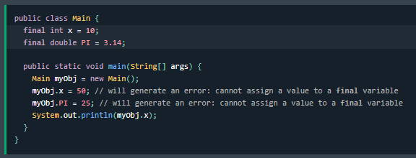
If you don't want the ability to override existing attribute values, declare attributes as final: | Si no desea la capacidad de anular los valores de atributos existentes, declare los atributos como finales: | ɪf ju doʊnt wɑnt ði əˈbɪləti tu ˈoʊvərˌraɪd ɪɡˈzɪstɪŋ ˈætrəˌbjut ˈvæljuz, dɪˈklɛr ˈætrəˌbjuts æz ˈfaɪnəl: | EXAMPLE
Static | Static | ˈstætɪk |  | 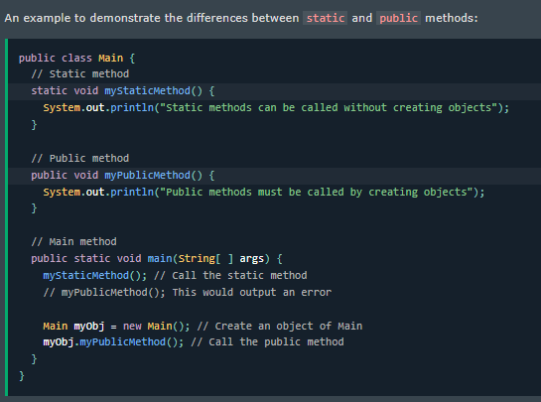
A static method means that it can be accessed without creating an object of the class, unlike public: | Un método estático significa que se puede acceder a él sin crear un objeto de la clase, a diferencia de public: | ə ˈstætɪk ˈmɛθəd minz ðæt ɪt kæn bi ˈækˌsɛst wɪˈθaʊt kriˈeɪtɪŋ ən ˈɑbʤɛkt ʌv ðə klæs, ənˈlaɪk ˈpʌblɪk: | EXAMPLE
Abstract | Abstract | ˈæbstrækt |  | 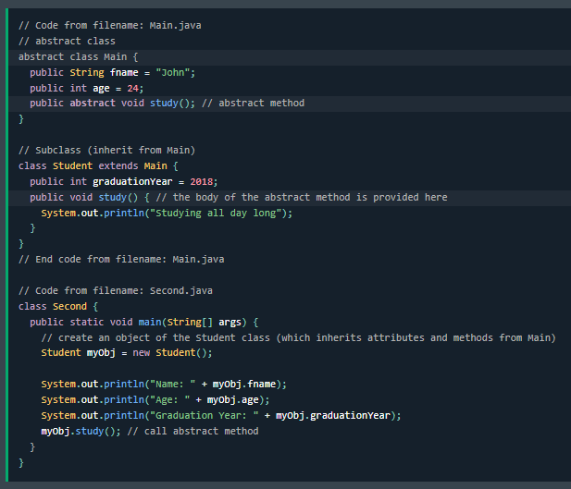
An abstract method belongs to an abstract class, and it does not have a body. | Un método abstracto pertenece a una clase abstracta y no tiene un cuerpo. | ən ˈæbstrækt ˈmɛθəd bɪˈlɔŋz tu ən ˈæbstrækt klæs, ænd ɪt dʌz nɑt hæv ə ˈbɑdi. | EXAMPLE
The body is provided by the subclass: | El cuerpo lo proporciona la subclase: | ðə ˈbɑdi ɪz prəˈvaɪdɪd baɪ ðə subclass: | EXAMPLE
Encapsulation | Encapsulación | Encapsulation
The meaning of Encapsulation, is to make sure that "sensitive" data is hidden from users. | El significado de la encapsulación es asegurarse de que los datos "sensibles" estén ocultos a los usuarios. | ðə ˈminɪŋ ʌv Encapsulation, ɪz tu meɪk ʃʊr ðæt "ˈsɛnsətɪv" ˈdeɪtə ɪz ˈhɪdən frʌm ˈjuzərz. | EXAMPLE
To achieve this, you must: | Para lograrlo, debe: | tu əˈʧiv ðɪs, ju mʌst: | EXAMPLE
declare class variables/attributes as private | declarar las variables/atributos de clase como privados | dɪˈklɛr klæs ˈvɛriəbəlz/ˈætrəˌbjuts æz ˈpraɪvət | EXAMPLE
provide public get and set methods to access and update the value of a private variable | proporcionar métodos públicos get y set para acceder y actualizar el valor de una variable privada | prəˈvaɪd ˈpʌblɪk ɡɛt ænd sɛt ˈmɛθədz tu ˈækˌsɛs ænd əpˈdeɪt ðə ˈvælju ʌv ə ˈpraɪvət ˈvɛriəbəl | EXAMPLE
Get and Set | Get y Set | ɡɛt ænd sɛt |  | 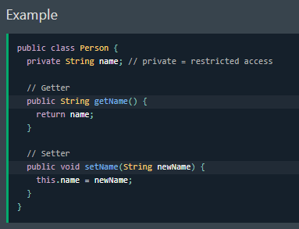
You learned from the previous chapter that private variables can only be accessed within the same class | Aprendió en el capítulo anterior que solo se puede acceder a las variables privadas dentro de la misma clase | ju lɜrnd frʌm ðə ˈpriviəs ˈʧæptər ðæt ˈpraɪvət ˈvɛriəbəlz kæn ˈoʊnli bi ˈækˌsɛst wɪˈðɪn ðə seɪm klæs | EXAMPLE
(an outside class has no access to it). | (una clase externa no tiene acceso a ellas). | (ən ˈaʊtˈsaɪd klæs hæz noʊ ˈækˌsɛs tu ɪt). | EXAMPLE
However, it is possible to access them if we provide public get and set methods. | Sin embargo, es posible acceder a ellas si proporcionamos métodos públicos get y set. | ˌhaʊˈɛvər, ɪt ɪz ˈpɑsəbəl tu ˈækˌsɛs ðɛm ɪf wi prəˈvaɪd ˈpʌblɪk ɡɛt ænd sɛt ˈmɛθədz. | EXAMPLE
The get method returns the variable value, and the set method sets the value. | El método get devuelve el valor de la variable y el método set establece el valor. | ðə ɡɛt ˈmɛθəd rɪˈtɜrnz ðə ˈvɛriəbəl ˈvælju, ænd ðə sɛt ˈmɛθəd sɛts ðə ˈvælju. | EXAMPLE
Syntax for both is that they start with either get or set | La sintaxis de ambos es que comienzan con get o set | ˈsɪnˌtæks fɔr boʊθ ɪz ðæt ðeɪ stɑrt wɪð ˈiðər ɡɛt ɔr sɛt | EXAMPLE
followed by the name of the variable | seguido del nombre de la variable | ˈfɑloʊd baɪ ðə neɪm ʌv ðə ˈvɛriəbəl | EXAMPLE
with the first letter in upper case: | con la primera letra en mayúscula: | wɪð ðə fɜrst ˈlɛtər ɪn ˈʌpər keɪs: | EXAMPLE
Example explained | Ejemplo explicado | ɪɡˈzæmpəl ɪkˈspleɪnd | EXAMPLE
The get method returns the value of the variable name. | El método get devuelve el valor del nombre de la variable. | ðə ɡɛt ˈmɛθəd rɪˈtɜrnz ðə ˈvælju ʌv ðə ˈvɛriəbəl neɪm. | EXAMPLE
The set method takes a parameter (newName) and assigns it to the name variable. | El método set toma un parámetro (newName) y lo asigna a la variable name. | ðə sɛt ˈmɛθəd teɪks ə pəˈræmətər (newName) ænd əˈsaɪnz ɪt tu ðə neɪm ˈvɛriəbəl. | EXAMPLE
The this keyword is used to refer to the current object. | La palabra clave this se utiliza para hacer referencia al objeto actual. | ðə ðɪs ˈkiˌwɜrd ɪz juzd tu rəˈfɜr tu ðə ˈkɜrənt ˈɑbʤɛkt. | EXAMPLE
However, as the name variable is declared as private, we cannot access it from outside this class: | Sin embargo, como la variable de nombre se declara como privada, no podemos acceder a ella desde fuera de esta clase: | ˌhaʊˈɛvər, æz ðə neɪm ˈvɛriəbəl ɪz dɪˈklɛrd æz ˈpraɪvət, wi ˈkænɑt ˈækˌsɛs ɪt frʌm ˈaʊtˈsaɪd ðɪs klæs: | EXAMPLE | 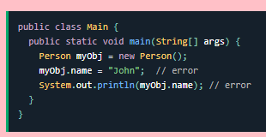
If the variable was declared as public, we would expect the following output: John | Si la variable se declarara como pública, esperaríamos el siguiente resultado: John | ɪf ðə ˈvɛriəbəl wʌz dɪˈklɛrd æz ˈpʌblɪk, wi wʊd ɪkˈspɛkt ðə ˈfɑloʊɪŋ ˈaʊtˌpʊt: ʤɑn | EXAMPLE
Instead, we use the getName() and setName() methods to access and update the variable: | En su lugar, usamos los métodos getName() y setName() para acceder y actualizar la variable: | ɪnˈstɛd, wi juz ðə getName() ænd setName() ˈmɛθədz tu ˈækˌsɛs ænd əpˈdeɪt ðə ˈvɛriəbəl: | EXAMPLE | 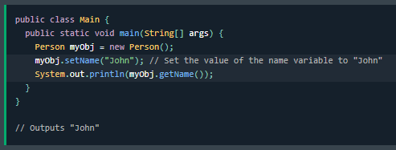
 |  |  | EXAMPLE

2 OOP
Java Packages & API | Paquetes y API de Java | ˈʤɑvə ˈpækəʤəz & eɪ-pi-aɪ
A package in Java is used to group related classes. | En Java, un paquete se utiliza para agrupar clases relacionadas. | ə ˈpækəʤ ɪn ˈʤɑvə ɪz juzd tu ɡrup rɪˈleɪtɪd ˈklæsəz. | EXAMPLE
Think of it as a folder in a file directory. | Piense en él como una carpeta en un directorio de archivos. | θɪŋk ʌv ɪt æz ə ˈfoʊldər ɪn ə faɪl dəˈrɛktəri. | EXAMPLE
We use packages to avoid name conflicts, and to write a better maintainable code. | Utilizamos paquetes para evitar conflictos de nombres y para escribir un código más fácil de mantener. | wi juz ˈpækəʤəz tu əˈvɔɪd neɪm kənˈflɪkts, ænd tu raɪt ə ˈbɛtər meɪnˈteɪnəbᵊl koʊd. | EXAMPLE
Packages are divided into two categories: | Los paquetes se dividen en dos categorías: | ˈpækəʤəz ɑr dɪˈvaɪdəd ˈɪntu tu ˈkætəˌɡɔriz: | EXAMPLE
Built-in Packages (packages from the Java API) | Paquetes integrados (paquetes de la API de Java) | bɪlt-ɪn ˈpækəʤəz (ˈpækəʤəz frʌm ðə ˈʤɑvə eɪ-pi-aɪ) | EXAMPLE
User-defined Packages (create your own packages) | Paquetes definidos por el usuario (cree sus propios paquetes) | ˈjuzər-dɪˈfaɪnd ˈpækəʤəz (kriˈeɪt jʊər oʊn ˈpækəʤəz) | EXAMPLE
Built-in Packages | Paquetes integrados | bɪlt-ɪn ˈpækəʤəz |  | 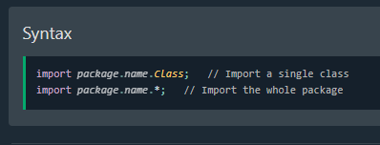
The Java API is a library of prewritten classes, that are free to use, included in the Java Development Environment. | La API de Java es una biblioteca de clases preescritas, de uso gratuito, incluidas en el entorno de desarrollo de Java. | ðə ˈʤɑvə eɪ-pi-aɪ ɪz ə ˈlaɪˌbrɛri ʌv prewritten ˈklæsəz, ðæt ɑr fri tu juz, ɪnˈkludɪd ɪn ðə ˈʤɑvə dɪˈvɛləpmənt ɪnˈvaɪrənmənt. | EXAMPLE
The library contains components for managing input, database programming, and much much more. | La biblioteca contiene componentes para gestionar la entrada, la programación de bases de datos y mucho más. | ðə ˈlaɪˌbrɛri kənˈteɪnz kəmˈpoʊnənts fɔr ˈmænəʤɪŋ ˈɪnˌpʊt, ˈdeɪtəˌbeɪs ˈproʊˌɡræmɪŋ, ænd mʌʧ mʌʧ mɔr. | EXAMPLE
The library is divided into packages and classes. | La biblioteca se divide en paquetes y clases. | ðə ˈlaɪˌbrɛri ɪz dɪˈvaɪdəd ˈɪntu ˈpækəʤəz ænd ˈklæsəz. | EXAMPLE
Meaning you can either import a single class (along with its methods and attributes) | Esto significa que puede importar una sola clase (junto con sus métodos y atributos) | ˈminɪŋ ju kæn ˈiðər ˈɪmpɔrt ə ˈsɪŋɡəl klæs (əˈlɔŋ wɪð ɪts ˈmɛθədz ænd ˈætrəˌbjuts) | EXAMPLE
or a whole package that contain all the classes that belong to the specified package. | o un paquete completo que contenga todas las clases que pertenecen al paquete especificado. | ɔr ə hoʊl ˈpækəʤ ðæt kənˈteɪn ɔl ðə ˈklæsəz ðæt bɪˈlɔŋ tu ðə ˈspɛsəˌfaɪd ˈpækəʤ. | EXAMPLE
To use a class or a package from the library, you need to use the import keyword: | Para utilizar una clase o un paquete de la biblioteca, debe utilizar la palabra clave import: | tu juz ə klæs ɔr ə ˈpækəʤ frʌm ðə ˈlaɪˌbrɛri, ju nid tu juz ði ˈɪmpɔrt ˈkiˌwɜrd: | EXAMPLE
Import a Class | Importar una clase | ˈɪmpɔrt ə klæs
If you find a class you want to use, for example, the Scanner class | Si encuentra una clase que desea utilizar, por ejemplo, la clase Scanner | ɪf ju faɪnd ə klæs ju wɑnt tu juz, fɔr ɪɡˈzæmpəl, ðə ˈskænər klæs | EXAMPLE
which is used to get user input, write the following code: | que se utiliza para obtener la entrada del usuario, escriba el siguiente código: | wɪʧ ɪz juzd tu ɡɛt ˈjuzər ˈɪnˌpʊt, raɪt ðə ˈfɑloʊɪŋ koʊd: | EXAMPLE
In the example above, java.util is a package, while Scanner is a class of the java.util package. | En el ejemplo anterior, java.util es un paquete, mientras que Scanner es una clase del paquete java.util. | ɪn ði ɪɡˈzæmpəl əˈbʌv, ˈʤɑvə.util ɪz ə ˈpækəʤ, waɪl ˈskænər ɪz ə klæs ʌv ðə ˈʤɑvə.util ˈpækəʤ. | EXAMPLE
Inheritance (Subclass and Superclass) | Herencia (subclase y superclase) | ɪnˈhɛrətəns (Subclass ænd ˌsupərˈklæs) |  | 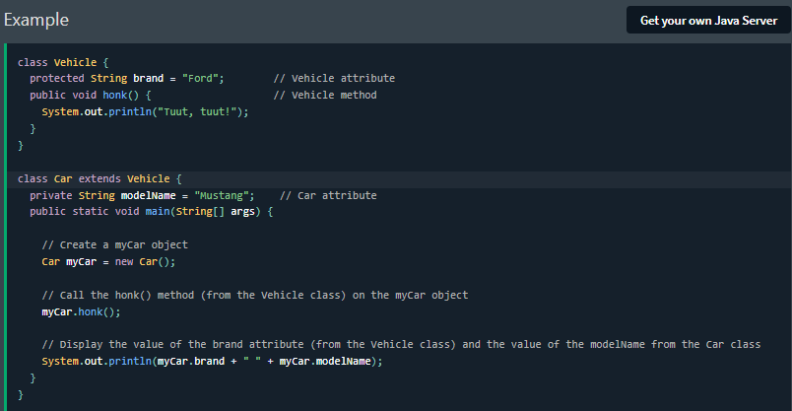
In Java, it is possible to inherit attributes and methods from one class to another. | En Java, es posible heredar atributos y métodos de una clase a otra. | ɪn ˈʤɑvə, ɪt ɪz ˈpɑsəbəl tu ɪnˈhɛrət ˈætrəˌbjuts ænd ˈmɛθədz frʌm wʌn klæs tu əˈnʌðər. | EXAMPLE
We group the "inheritance concept" into two categories: | Agrupamos el "concepto de herencia" en dos categorías: | wi ɡrup ði "ɪnˈhɛrətəns ˈkɑnsɛpt" ˈɪntu tu ˈkætəˌɡɔriz: | EXAMPLE
subclass (child): the class that inherits from another class | subclase (hija): la clase que hereda de otra clase | subclass (ʧaɪld): ðə klæs ðæt ɪnˈhɛrəts frʌm əˈnʌðər klæs | EXAMPLE
superclass (parent): the class being inherited from | superclase (padre): la clase de la que se hereda | ˌsupərˈklæs (ˈpɛrənt): ðə klæs ˈbiɪŋ ɪnˈhɛrətɪd frʌm | EXAMPLE
To inherit from a class, use the extends keyword. | Para heredar de una clase, utilice la palabra clave extends. | tu ɪnˈhɛrət frʌm ə klæs, juz ði ɪkˈstɛndz ˈkiˌwɜrd. | EXAMPLE
In the example below, the Car class (subclass) inherits the attributes and methods from the Vehicle class (superclass): | En el siguiente ejemplo, la clase Car (subclase) hereda los atributos y métodos de la clase Vehicle (superclase): | ɪn ði ɪɡˈzæmpəl bɪˈloʊ, ðə kɑr klæs (subclass) ɪnˈhɛrəts ði ˈætrəˌbjuts ænd ˈmɛθədz frʌm ðə ˈvihɪkəl klæs (ˌsupərˈklæs): | EXAMPLE
Did you notice the protected modifier in Vehicle? | ¿Observó el modificador protected en Vehicle? | dɪd ju ˈnoʊtəs ðə prəˈtɛktɪd ˈmɑdəˌfaɪər ɪn ˈvihɪkəl?
We set the brand attribute in Vehicle to a protected access modifier. | Configuramos el atributo de marca en Vehicle en un modificador de acceso protected. | wi sɛt ðə brænd ˈætrəˌbjut ɪn ˈvihɪkəl tu ə prəˈtɛktɪd ˈækˌsɛs ˈmɑdəˌfaɪər. | EXAMPLE
If it was set to private, the Car class would not be able to access it. | Si se estableciera en private, la clase Car no podría acceder a él. | ɪf ɪt wʌz sɛt tu ˈpraɪvət, ðə kɑr klæs wʊd nɑt bi ˈeɪbəl tu ˈækˌsɛs ɪt. | EXAMPLE
Why And When To Use "Inheritance"? | ¿Por qué y cuándo usar "herencia"? | waɪ ænd wɛn tu juz "ɪnˈhɛrətəns"? | EXAMPLE
- It is useful for code reusability: reuse attributes and methods of an existing class when you create a new class. | - Es útil para la reutilización de código: reutiliza los atributos y métodos de una clase existente cuando creas una nueva clase. | - ɪt ɪz ˈjusfəl fɔr koʊd riˌuzəˈbɪləti: riˈjuz ˈætrəˌbjuts ænd ˈmɛθədz ʌv ən ɪɡˈzɪstɪŋ klæs wɛn ju kriˈeɪt ə nu klæs. | EXAMPLE
Polymorphism | Polimorfismo | ˌpɑˌliˈmɔrfɪzm |  | 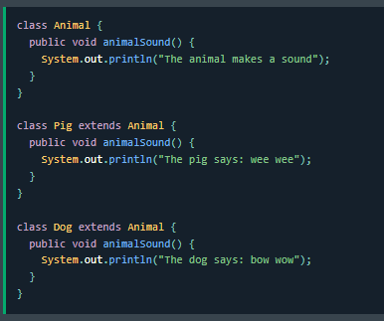
Polymorphism means "many forms", and it occurs when we have many classes that are related to each other by inheritance. | El polimorfismo significa "muchas formas" y ocurre cuando tenemos muchas clases que están relacionadas entre sí por herencia. | ˌpɑˌliˈmɔrfɪzm minz "ˈmɛni fɔrmz", ænd ɪt əˈkɜrz wɛn wi hæv ˈmɛni ˈklæsəz ðæt ɑr rɪˈleɪtɪd tu iʧ ˈʌðər baɪ ɪnˈhɛrətəns. | EXAMPLE
Like we specified in the previous chapter; | Como especificamos en el capítulo anterior; | laɪk wi ˈspɛsəˌfaɪd ɪn ðə ˈpriviəs ˈʧæptər; | EXAMPLE
Inheritance lets us inherit attributes and methods from another class. | La herencia nos permite heredar atributos y métodos de otra clase. | ɪnˈhɛrətəns lɛts ʌs ɪnˈhɛrət ˈætrəˌbjuts ænd ˈmɛθədz frʌm əˈnʌðər klæs. | EXAMPLE
Polymorphism uses those methods to perform different tasks. | El polimorfismo usa esos métodos para realizar diferentes tareas. | ˌpɑˌliˈmɔrfɪzm ˈjusəz ðoʊz ˈmɛθədz tu pərˈfɔrm ˈdɪfərənt tæsks. | EXAMPLE
This allows us to perform a single action in different ways. | Esto nos permite realizar una sola acción de diferentes maneras. | ðɪs əˈlaʊz ʌs tu pərˈfɔrm ə ˈsɪŋɡəl ˈækʃən ɪn ˈdɪfərənt weɪz. | EXAMPLE
For example, think of a superclass called Animal that has a method called animalSound(). | Por ejemplo, piensa en una superclase llamada Animal que tiene un método llamado animalSound(). | fɔr ɪɡˈzæmpəl, θɪŋk ʌv ə ˌsupərˈklæs kɔld ˈænəməl ðæt hæz ə ˈmɛθəd kɔld animalSound(). | EXAMPLE
Subclasses of Animals could be Pigs, Cats, Dogs, Birds | Las subclases de Animales podrían ser Cerdos, Gatos, Perros, Pájaros | Subclasses ʌv ˈænəməlz kʊd bi pɪɡz, kæts, dɑɡz, bɜrdz | EXAMPLE
And they also have their own implementation of an animal sound (the pig oinks, and the cat meows, etc.): | Y también tienen su propia implementación de un sonido animal (el cerdo gruñe y el gato maúlla, etc.): | ænd ðeɪ ˈɔlsoʊ hæv ðɛr oʊn ˌɪmpləmɛnˈteɪʃən ʌv ən ˈænəməl saʊnd (ðə pɪɡ oinks, ænd ðə kæt miˈaʊz, ˌɛtˈsɛtərə.): | EXAMPLE
Remember from the Inheritance chapter that we use the extends keyword to inherit from a class. | Recuerda del capítulo Herencia que usamos la palabra clave extends para heredar de una clase. | rɪˈmɛmbər frʌm ði ɪnˈhɛrətəns ˈʧæptər ðæt wi juz ði ɪkˈstɛndz ˈkiˌwɜrd tu ɪnˈhɛrət frʌm ə klæs. |  | 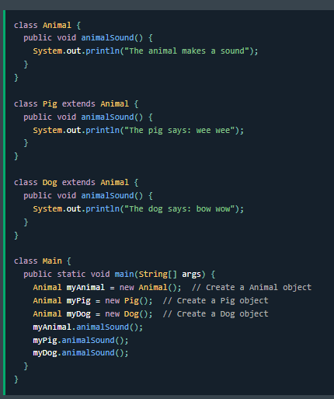
Why And When To Use "Inheritance" and "Polymorphism"? | ¿Por qué y cuándo utilizar "herencia" y "polimorfismo"? | waɪ ænd wɛn tu juz "ɪnˈhɛrətəns" ænd "ˌpɑˌliˈmɔrfɪzm"? | EXAMPLE
- It is useful for code reusability: reuse attributes and methods of an existing class when you create a new class. | - Es útil para la reutilización del código: reutiliza los atributos y métodos de una clase existente cuando creas una nueva clase. | - ɪt ɪz ˈjusfəl fɔr koʊd riˌuzəˈbɪləti: riˈjuz ˈætrəˌbjuts ænd ˈmɛθədz ʌv ən ɪɡˈzɪstɪŋ klæs wɛn ju kriˈeɪt ə nu klæs. | EXAMPLE
Inner Classes | Clases internas | ˈɪnər ˈklæsəz |  | 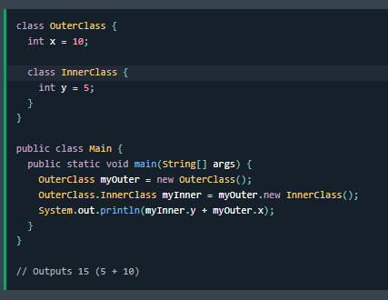
In Java, it is also possible to nest classes (a class within a class). | En Java, también es posible anidar clases (una clase dentro de otra clase). | ɪn ˈʤɑvə, ɪt ɪz ˈɔlsoʊ ˈpɑsəbəl tu nɛst ˈklæsəz (ə klæs wɪˈðɪn ə klæs). | EXAMPLE
The purpose of nested classes is to group classes that belong together | El propósito de las clases anidadas es agrupar clases que pertenecen juntas | ðə ˈpɜrpəs ʌv ˈnɛstɪd ˈklæsəz ɪz tu ɡrup ˈklæsəz ðæt bɪˈlɔŋ təˈɡɛðər | EXAMPLE
which makes your code more readable and maintainable. | lo que hace que tu código sea más legible y fácil de mantener. | wɪʧ meɪks jʊər koʊd mɔr ˈridəbəl ænd meɪnˈteɪnəbᵊl. | EXAMPLE
To access the inner class, create an object of the outer class | Para acceder a la clase interna, crea un objeto de la clase externa | tu ˈækˌsɛs ði ˈɪnər klæs, kriˈeɪt ən ˈɑbʤɛkt ʌv ði ˈaʊtər klæs | EXAMPLE
and then create an object of the inner class: | y luego crea un objeto de la clase interna: | ænd ðɛn kriˈeɪt ən ˈɑbʤɛkt ʌv ði ˈɪnər klæs: | EXAMPLE
Private Inner Class | Clase interna privada | ˈpraɪvət ˈɪnər klæs |  | 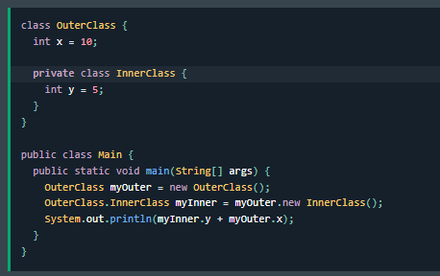
Unlike a "regular" class, an inner class can be private or protected. | A diferencia de una clase "normal", una clase interna puede ser privada o protegida. | ənˈlaɪk eɪ "ˈrɛɡjələr" klæs, ən ˈɪnər klæs kæn bi ˈpraɪvət ɔr prəˈtɛktɪd. | EXAMPLE
If you don't want outside objects to access the inner class, declare the class as private: | Si no quieres que los objetos externos accedan a la clase interna, declara la clase como privada: | ɪf ju doʊnt wɑnt ˈaʊtˈsaɪd ˈɑbʤɛkts tu ˈækˌsɛs ði ˈɪnər klæs, dɪˈklɛr ðə klæs æz ˈpraɪvət: | EXAMPLE
If you try to access a private inner class from an outside class, an error occurs: | Si intentas acceder a una clase interna privada desde una clase externa, se produce un error: | ɪf ju traɪ tu ˈækˌsɛs ə ˈpraɪvət ˈɪnər klæs frʌm ən ˈaʊtˈsaɪd klæs, ən ˈɛrər əˈkɜrz:
Abstract Classes and Methods | Clases y métodos abstractos | ˈæbstrækt ˈklæsəz ænd ˈmɛθədz |  | 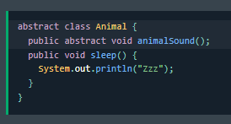
Data abstraction is the process of hiding certain details | La abstracción de datos es el proceso de ocultar ciertos detalles | ˈdeɪtə æbˈstrækʃən ɪz ðə ˈprɑˌsɛs ʌv ˈhaɪdɪŋ ˈsɜrtən dɪˈteɪlz | EXAMPLE
and showing only essential information to the user. | y mostrar solo la información esencial al usuario. | ænd ˈʃoʊɪŋ ˈoʊnli ɪˈsɛnʃəl ˌɪnfərˈmeɪʃən tu ðə ˈjuzər. | EXAMPLE
Abstraction can be achieved with either abstract classes or interfaces | La abstracción se puede lograr con clases abstractas o interfaces | æbˈstrækʃən kæn bi əˈʧivd wɪð ˈiðər ˈæbstrækt ˈklæsəz ɔr ˈɪntərˌfeɪsɪz | EXAMPLE
(which you will learn more about in the next chapter). | (sobre las que aprenderás más en el próximo capítulo). | (wɪʧ ju wɪl lɜrn mɔr əˈbaʊt ɪn ðə nɛkst ˈʧæptər). | EXAMPLE
The abstract keyword is a non-access modifier, used for classes and methods: | La palabra clave abstract es un modificador sin acceso, que se utiliza para clases y métodos: | ði ˈæbstrækt ˈkiˌwɜrd ɪz ə nɑn-ˈækˌsɛs ˈmɑdəˌfaɪər, juzd fɔr ˈklæsəz ænd ˈmɛθədz: | EXAMPLE
Abstract class: is a restricted class that cannot be used to create objects (to access it, it must be inherited from another class). | Clase abstracta: es una clase restringida que no se puede utilizar para crear objetos (para acceder a ella, debe heredarse de otra clase). | ˈæbstrækt klæs: ɪz ə riˈstrɪktɪd klæs ðæt ˈkænɑt bi juzd tu kriˈeɪt ˈɑbʤɛkts (tu ˈækˌsɛs ɪt, ɪt mʌst bi ɪnˈhɛrətɪd frʌm əˈnʌðər klæs). | EXAMPLE
Abstract method: can only be used in an abstract class, and it does not have a body. | Método abstracto: solo se puede utilizar en una clase abstracta y no tiene un cuerpo. | ˈæbstrækt ˈmɛθəd: kæn ˈoʊnli bi juzd ɪn ən ˈæbstrækt klæs, ænd ɪt dʌz nɑt hæv ə ˈbɑdi. | EXAMPLE
The body is provided by the subclass (inherited from). | El cuerpo lo proporciona la subclase (se hereda de). | ðə ˈbɑdi ɪz prəˈvaɪdɪd baɪ ðə subclass (ɪnˈhɛrətɪd frʌm). | EXAMPLE
An abstract class can have both abstract and regular methods: | Una clase abstracta puede tener métodos abstractos y regulares: | ən ˈæbstrækt klæs kæn hæv boʊθ ˈæbstrækt ænd ˈrɛɡjələr ˈmɛθədz: | EXAMPLE
From the example above, it is not possible to create an object of the Animal class: | Del ejemplo anterior, no es posible crear un objeto de la clase Animal: | frʌm ði ɪɡˈzæmpəl əˈbʌv, ɪt ɪz nɑt ˈpɑsəbəl tu kriˈeɪt ən ˈɑbʤɛkt ʌv ði ˈænəməl klæs:
To access the abstract class, it must be inherited from another class. | Para acceder a la clase abstracta, debe heredarse de otra clase. | tu ˈækˌsɛs ði ˈæbstrækt klæs, ɪt mʌst bi ɪnˈhɛrətɪd frʌm əˈnʌðər klæs. |  | 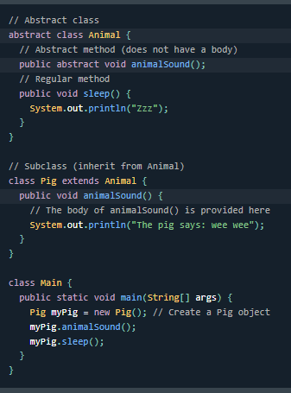
Let's convert the Animal class we used in the Polymorphism chapter to an abstract class: | Convirtamos la clase Animal que utilizamos en el capítulo Polimorfismo en una clase abstracta: | lɛts ˈkɑnvɜrt ði ˈænəməl klæs wi juzd ɪn ðə ˌpɑˌliˈmɔrfɪzm ˈʧæptər tu ən ˈæbstrækt klæs: | EXAMPLE
Remember from the Inheritance chapter that we use the extends keyword to inherit from a class. | Recuerde del capítulo Herencia que utilizamos la palabra clave extends para heredar de una clase. | rɪˈmɛmbər frʌm ði ɪnˈhɛrətəns ˈʧæptər ðæt wi juz ði ɪkˈstɛndz ˈkiˌwɜrd tu ɪnˈhɛrət frʌm ə klæs. | EXAMPLE
Why And When To Use Abstract Classes and Methods? | ¿Por qué y cuándo utilizar clases y métodos abstractos? | waɪ ænd wɛn tu juz ˈæbstrækt ˈklæsəz ænd ˈmɛθədz? | EXAMPLE
To achieve security - hide certain details and only show the important details of an object. | Para lograr seguridad, oculte ciertos detalles y muestre solo los detalles importantes de un objeto. | tu əˈʧiv sɪˈkjʊrəti - haɪd ˈsɜrtən dɪˈteɪlz ænd ˈoʊnli ʃoʊ ði ɪmˈpɔrtənt dɪˈteɪlz ʌv ən ˈɑbʤɛkt. | EXAMPLE
Note: Abstraction can also be achieved with Interfaces, | Nota: La abstracción también se puede lograr con Interfaces, | noʊt: æbˈstrækʃən kæn ˈɔlsoʊ bi əˈʧivd wɪð ˈɪntərˌfeɪsɪz, | EXAMPLE
which you will learn more about in the next chapter. | sobre las que aprenderá más en el próximo capítulo. | wɪʧ ju wɪl lɜrn mɔr əˈbaʊt ɪn ðə nɛkst ˈʧæptər. | EXAMPLE
Interfaces | Interfaces | ˈɪntərˌfeɪsɪz
Another way to achieve abstraction in Java, is with interfaces. | Otra forma de lograr la abstracción en Java es con interfaces. | əˈnʌðər weɪ tu əˈʧiv æbˈstrækʃən ɪn ˈʤɑvə, ɪz wɪð ˈɪntərˌfeɪsɪz. | EXAMPLE
An interface is a completely "abstract class" that is used to group related methods with empty bodies: | Una interfaz es una "clase completamente abstracta" que se utiliza para agrupar métodos relacionados con cuerpos vacíos: | ən ˈɪntərˌfeɪs ɪz ə kəmˈplitli "ˈæbstrækt klæs" ðæt ɪz juzd tu ɡrup rɪˈleɪtɪd ˈmɛθədz wɪð ˈɛmpti ˈbɑdiz: | EXAMPLE
To access the interface methods, the interface must be "implemented" (kinda like inherited) | Para acceder a los métodos de la interfaz, la interfaz debe ser "implementada" (algo así como heredada) | tu ˈækˌsɛs ði ˈɪntərˌfeɪs ˈmɛθədz, ði ˈɪntərˌfeɪs mʌst bi "ˈɪmpləˌmɛntəd" (ˈkɪndə laɪk ɪnˈhɛrətɪd) |  | 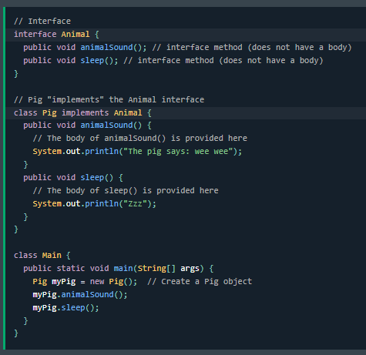
by another class with the implements keyword (instead of extends). | por otra clase con la palabra clave implements (en lugar de extends). | baɪ əˈnʌðər klæs wɪð ði ˈɪmpləmənts ˈkiˌwɜrd (ɪnˈstɛd ʌv ɪkˈstɛndz). | EXAMPLE
The body of the interface method is provided by the "implement" class: | El cuerpo del método de la interfaz lo proporciona la clase "implement": | ðə ˈbɑdi ʌv ði ˈɪntərˌfeɪs ˈmɛθəd ɪz prəˈvaɪdɪd baɪ ði "ˈɪmpləmənt" klæs: | EXAMPLE
Notes on Interfaces: | Notas sobre las interfaces: | noʊts ɑn ˈɪntərˌfeɪsɪz:
Like abstract classes, interfaces cannot be used to create objects | Al igual que las clases abstractas, las interfaces no se pueden utilizar para crear objetos | laɪk ˈæbstrækt ˈklæsəz, ˈɪntərˌfeɪsɪz ˈkænɑt bi juzd tu kriˈeɪt ˈɑbʤɛkts | EXAMPLE
(in the example above, it is not possible to create an "Animal" object in the MyMainClass) | (en el ejemplo anterior, no es posible crear un objeto "Animal" en MyMainClass) | (ɪn ði ɪɡˈzæmpəl əˈbʌv, ɪt ɪz nɑt ˈpɑsəbəl tu kriˈeɪt æn "ˈænəməl" ˈɑbʤɛkt ɪn ðə MyMainClass) | EXAMPLE
Interface methods do not have a body - the body is provided by the "implement" class | Los métodos de la interfaz no tienen un cuerpo; el cuerpo lo proporciona la clase "implement" | ˈɪntərˌfeɪs ˈmɛθədz du nɑt hæv ə ˈbɑdi - ðə ˈbɑdi ɪz prəˈvaɪdɪd baɪ ði "ˈɪmpləmənt" klæs | EXAMPLE
On implementation of an interface, you must override all of its methods | Al implementar una interfaz, debe anular todos sus métodos | ɑn ˌɪmpləmɛnˈteɪʃən ʌv ən ˈɪntərˌfeɪs, ju mʌst ˈoʊvərˌraɪd ɔl ʌv ɪts ˈmɛθədz | EXAMPLE
Interface methods are by default abstract and public | Los métodos de la interfaz son abstractos y públicos por defecto | ˈɪntərˌfeɪs ˈmɛθədz ɑr baɪ dɪˈfɔlt ˈæbstrækt ænd ˈpʌblɪk | EXAMPLE
Interface attributes are by default public, static and final | Los atributos de la interfaz son públicos, estáticos y finales por defecto | ˈɪntərˌfeɪs ˈætrəˌbjuts ɑr baɪ dɪˈfɔlt ˈpʌblɪk, ˈstætɪk ænd ˈfaɪnəl | EXAMPLE
An interface cannot contain a constructor (as it cannot be used to create objects) | Una interfaz no puede contener un constructor (ya que no se puede utilizar para crear objetos) | ən ˈɪntərˌfeɪs ˈkænɑt kənˈteɪn ə kənˈstrʌktər (æz ɪt ˈkænɑt bi juzd tu kriˈeɪt ˈɑbʤɛkts) | EXAMPLE
Why And When To Use Interfaces? | ¿Por qué y cuándo utilizar interfaces? | waɪ ænd wɛn tu juz ˈɪntərˌfeɪsɪz?
1) To achieve security - hide certain details and only show the important details of an object (interface). | 1) Para lograr seguridad, oculte ciertos detalles y muestre solo los detalles importantes de un objeto (interfaz). | 1) tu əˈʧiv sɪˈkjʊrəti - haɪd ˈsɜrtən dɪˈteɪlz ænd ˈoʊnli ʃoʊ ði ɪmˈpɔrtənt dɪˈteɪlz ʌv ən ˈɑbʤɛkt (ˈɪntərˌfeɪs). | EXAMPLE
2) Java does not support "multiple inheritance" | 2) Java no admite la "herencia múltiple" | 2) ˈʤɑvə dʌz nɑt səˈpɔrt "ˈmʌltəpəl ɪnˈhɛrətəns" | EXAMPLE
(a class can only inherit from one superclass). | (una clase solo puede heredar de una superclase). | (ə klæs kæn ˈoʊnli ɪnˈhɛrət frʌm wʌn ˌsupərˈklæs). | EXAMPLE
However, it can be achieved with interfaces, because the class can implement multiple interfaces. | Sin embargo, se puede lograr con interfaces, porque la clase puede implementar múltiples interfaces. | ˌhaʊˈɛvər, ɪt kæn bi əˈʧivd wɪð ˈɪntərˌfeɪsɪz, bɪˈkɔz ðə klæs kæn ˈɪmpləˌmɛnt ˈmʌltəpəl ˈɪntərˌfeɪsɪz. | EXAMPLE
Note: To implement multiple interfaces, separate them with a comma (see example below). | Nota: Para implementar múltiples interfaces, sepárelas con una coma (vea el ejemplo a continuación). | noʊt: tu ˈɪmpləmənt ˈmʌltəpəl ˈɪntərˌfeɪsɪz, ˈsɛprət ðɛm wɪð ə ˈkɑmə (si ɪɡˈzæmpəl bɪˈloʊ). | EXAMPLE

3 OOP
Enums | Enumeraciones | Enums |  | 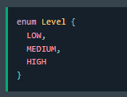
An enum is a special "class" that represents a group of constants (unchangeable variables, like final variables). | Una enumeración es una "clase" especial que representa un grupo de constantes (variables inmutables, como las variables finales). | ən enum ɪz ə ˈspɛʃəl "klæs" ðæt ˌrɛprəˈzɛnts ə ɡrup ʌv ˈkɑnstənts (ʌnˈʧeɪnʤəbəl ˈvɛriəbəlz, laɪk ˈfaɪnəl ˈvɛriəbəlz). | EXAMPLE
To create an enum, use the enum keyword (instead of class or interface) | Para crear una enumeración, use la palabra clave enum (en lugar de clase o interfaz) | tu kriˈeɪt ən enum, juz ði enum ˈkiˌwɜrd (ɪnˈstɛd ʌv klæs ɔr ˈɪntərˌfeɪs) | EXAMPLE
and separate the constants with a comma. | y separe las constantes con una coma. | ænd ˈsɛprət ðə ˈkɑnstənts wɪð ə ˈkɑmə. | EXAMPLE
Note that they should be in uppercase letters: | Tenga en cuenta que deben estar en mayúsculas: | noʊt ðæt ðeɪ ʃʊd bi ɪn uppercase ˈlɛtərz: | EXAMPLE
You can access enum constants with the dot syntax: | Puede acceder a las constantes de enumeración con la sintaxis de punto: | ju kæn ˈækˌsɛs enum ˈkɑnstənts wɪð ðə dɑt ˈsɪnˌtæks:
Enum inside a Class | Enumeración dentro de una clase | Enum ɪnˈsaɪd ə klæs |  | 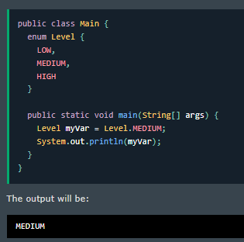
You can also have an enum inside a class: | También puede tener una enumeración dentro de una clase: | ju kæn ˈɔlsoʊ hæv ən enum ɪnˈsaɪd ə klæs: | EXAMPLE
Enum in a Switch Statement | Enumeración en una declaración Switch | Enum ɪn ə swɪʧ ˈsteɪtmənt |  | 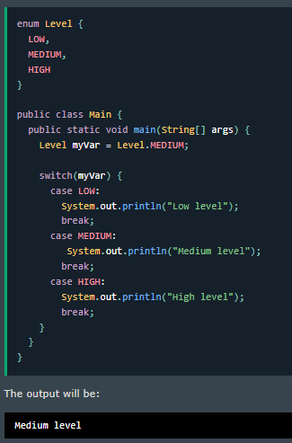
Enums are often used in switch statements to check for corresponding values: | Las enumeraciones se utilizan a menudo en declaraciones switch para comprobar los valores correspondientes: | Enums ɑr ˈɔfən juzd ɪn swɪʧ ˈsteɪtmənts tu ʧɛk fɔr ˌkɔrəˈspɑndɪŋ ˈvæljuz: | EXAMPLE
Loop Through an Enum | Recorrer una enumeración | lup θru ən Enum |  | 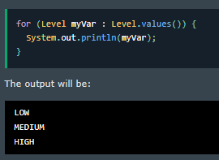
The enum type has a values() method, which returns an array of all enum constants. | El tipo de enumeración tiene un método values(), que devuelve una matriz de todas las constantes de enumeración. | ði enum taɪp hæz ə ˈvæljuz() ˈmɛθəd, wɪʧ rɪˈtɜrnz ən əˈreɪ ʌv ɔl enum ˈkɑnstənts. | EXAMPLE
This method is useful when you want to loop through the constants of an enum: | Este método es útil cuando desea recorrer las constantes de una enumeración: | ðɪs ˈmɛθəd ɪz ˈjusfəl wɛn ju wɑnt tu lup θru ðə ˈkɑnstənts ʌv ən enum: | EXAMPLE
Difference between Enums and Classes | Diferencia entre enumeraciones y clases | ˈdɪfərəns bɪˈtwin Enums ænd ˈklæsəz
An enum can, just like a class, have attributes and methods. | Una enumeración puede, al igual que una clase, tener atributos y métodos. | ən enum kæn, ʤʌst laɪk ə klæs, hæv ˈætrəˌbjuts ænd ˈmɛθədz. | EXAMPLE
The only difference is that enum constants are public, static and final (unchangeable - cannot be overridden). | La única diferencia es que las constantes de enumeración son públicas, estáticas y finales (inmutables, no se pueden anular). | ði ˈoʊnli ˈdɪfərəns ɪz ðæt enum ˈkɑnstənts ɑr ˈpʌblɪk, ˈstætɪk ænd ˈfaɪnəl (ʌnˈʧeɪnʤəbəl - ˈkænɑt bi ˈoʊvərˈrɪdən). | EXAMPLE
An enum cannot be used to create objects, and it cannot extend other classes (but it can implement interfaces). | Una enumeración no se puede utilizar para crear objetos y no puede extender otras clases (pero puede implementar interfaces). | ən enum ˈkænɑt bi juzd tu kriˈeɪt ˈɑbʤɛkts, ænd ɪt ˈkænɑt ɪkˈstɛnd ˈʌðər ˈklæsəz (bʌt ɪt kæn ˈɪmpləˌmɛnt ˈɪntərˌfeɪsɪz). | EXAMPLE
Why And When To Use Enums? | ¿Por qué y cuándo utilizar enumeraciones? | waɪ ænd wɛn tu juz Enums?
Use enums when you have values that you know aren't going to change, like month days, days, colors, deck of cards, etc. | Utilice enumeraciones cuando tenga valores que sepa que no van a cambiar, como los días del mes, los días, los colores, la baraja de cartas, etc. | juz enums wɛn ju hæv ˈvæljuz ðæt ju noʊ ˈɑrənt ˈɡoʊɪŋ tu ʧeɪnʤ, laɪk mʌnθ deɪz, deɪz, ˈkʌlərz, dɛk ʌv kɑrdz, ˌɛtˈsɛtərə. | EXAMPLE
Date and Time | Fecha y hora | deɪt ænd taɪm
Java Dates | Fechas de Java | ˈʤɑvə deɪts | EXAMPLE
Java does not have a built-in Date class, but we can import the java.time package to work with the date and time API. | Java no tiene una clase Date incorporada, pero podemos importar el paquete java.time para trabajar con la API de fecha y hora. | ˈʤɑvə dʌz nɑt hæv ə bɪlt-ɪn deɪt klæs, bʌt wi kæn ɪmˈpɔrt ðə ˈʤɑvə.taɪm ˈpækəʤ tu wɜrk wɪð ðə deɪt ænd taɪm eɪ-pi-aɪ. | EXAMPLE
The package includes many date and time classes. For example: | El paquete incluye muchas clases de fecha y hora. Por ejemplo: | ðə ˈpækəʤ ɪnˈkludz ˈmɛni deɪt ænd taɪm ˈklæsəz. fɔr ɪɡˈzæmpəl: | EXAMPLE
LocalDate: Represents a date (year, month, day (yyyy-MM-dd)) | LocalDate: representa una fecha (año, mes, día (aaaa-MM-dd)) | LocalDate: ˌrɛprəˈzɛnts ə deɪt (jɪr, mʌnθ, deɪ (yyyy-ɛm-ɛm-dd)) | EXAMPLE
LocalTime: Represents a time (hour, minute, second and nanoseconds (HH-mm-ss-ns)) | LocalTime: representa una hora (hora, minuto, segundo y nanosegundos (HH-mm-ss-ns)) | LocalTime: ˌrɛprəˈzɛnts ə taɪm (ˈaʊər, ˈmɪnət, ˈsɛkənd ænd ˈnænoʊˌsɛkəndz (eɪʧ-eɪʧ-mm-ss-ns)) | EXAMPLE
LocalDateTime: Represents both a date and a time (yyyy-MM-dd-HH-mm-ss-ns) | LocalDateTime: representa una fecha y una hora (aaaa-MM-dd-HH-mm-ss-ns) | LocalDateTime: ˌrɛprəˈzɛnts boʊθ ə deɪt ænd ə taɪm (yyyy-ɛm-ɛm-dd-eɪʧ-eɪʧ-mm-ss-ns) | EXAMPLE
DateTimeFormatter: Formatter for displaying and parsing date-time objects | DateTimeFormatter: formateador para mostrar y analizar objetos de fecha y hora | DateTimeFormatter: ˈfɔrˌmætər fɔr dɪˈspleɪɪŋ ænd ˈpɑrsɪŋ deɪt-taɪm ˈɑbʤɛkts | EXAMPLE
Display Current Date | Mostrar fecha actual | dɪˈspleɪ ˈkɜrənt deɪt |  | 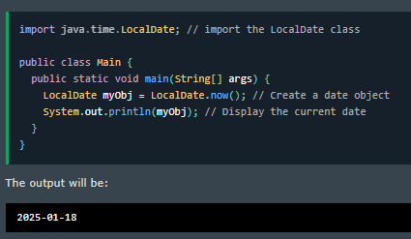
To display the current date, import the java.time.LocalDate class, and use its now() method: | Para mostrar la fecha actual, importe la clase java.time.LocalDate y utilice su método now(): | tu dɪˈspleɪ ðə ˈkɜrənt deɪt, ˈɪmpɔrt ðə ˈʤɑvə.taɪm.LocalDate klæs, ænd juz ɪts naʊ() ˈmɛθəd: | EXAMPLE
Display Current Time | Mostrar hora actual | dɪˈspleɪ ˈkɜrənt taɪm |  | 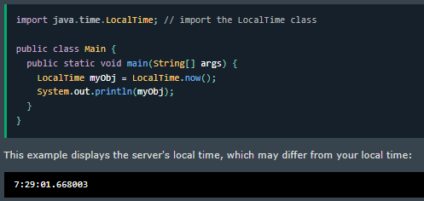
To display the current time (hour, minute, second, and nanoseconds), import the java.time.LocalTime class, and use its now() method: | Para mostrar la hora actual (hora, minuto, segundo y nanosegundos), importe la clase java.time.LocalTime y utilice su método now(): | tu dɪˈspleɪ ðə ˈkɜrənt taɪm (ˈaʊər, ˈmɪnət, ˈsɛkənd, ænd ˈnænoʊˌsɛkəndz), ˈɪmpɔrt ðə ˈʤɑvə.taɪm.LocalTime klæs, ænd juz ɪts naʊ() ˈmɛθəd: | EXAMPLE
Display Current Date and Time | Mostrar fecha y hora actuales | dɪˈspleɪ ˈkɜrənt deɪt ænd taɪm |  | 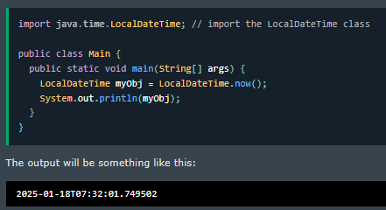
To display the current date and time, import the java.time.LocalDateTime class, and use its now() method: | Para mostrar la fecha y hora actuales, importe la clase java.time.LocalDateTime y utilice su método now(): | tu dɪˈspleɪ ðə ˈkɜrənt deɪt ænd taɪm, ˈɪmpɔrt ðə ˈʤɑvə.taɪm.LocalDateTime klæs, ænd juz ɪts naʊ() ˈmɛθəd: | EXAMPLE
Formatting Date and Time | Formato de fecha y hora | ˈfɔrˌmætɪŋ deɪt ænd taɪm |  | 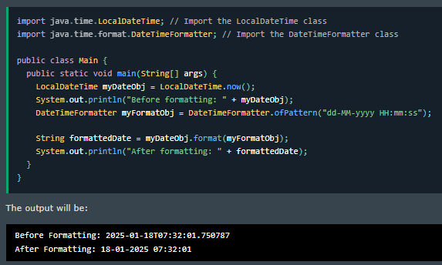
The "T" in the example above is used to separate the date from the time. | La "T" en el ejemplo El método anterior se usa para separar la fecha de la hora. | ði "ti" ɪn ði ɪɡˈzæmpəl əˈbʌv ɪz juzd tu ˈsɛpəˌreɪt ðə deɪt frʌm ðə taɪm. | EXAMPLE
You can use the DateTimeFormatter class with the ofPattern() method | Puede usar la clase DateTimeFormatter con el método ofPattern() | ju kæn juz ðə DateTimeFormatter klæs wɪð ði ofPattern() ˈmɛθəd | EXAMPLE
in the same package to format or parse date-time objects. | en el mismo paquete para formatear o analizar objetos de fecha y hora. | ɪn ðə seɪm ˈpækəʤ tu ˈfɔrˌmæt ɔr pɑrs deɪt-taɪm ˈɑbʤɛkts. | EXAMPLE
The following example will remove both the "T" and nanoseconds from the date-time: | El siguiente ejemplo eliminará tanto la "T" como los nanosegundos de la fecha y hora: | ðə ˈfɑloʊɪŋ ɪɡˈzæmpəl wɪl riˈmuv boʊθ ði "ti" ænd ˈnænoʊˌsɛkəndz frʌm ðə deɪt-taɪm: | EXAMPLE
The ofPattern() method accepts all sorts of values, if you want to display the date and time in a different format. For example: | El método ofPattern() acepta todo tipo de valores, si desea mostrar la fecha y la hora en un formato diferente. Por ejemplo: | ði ofPattern() ˈmɛθəd ækˈsɛpts ɔl sɔrts ʌv ˈvæljuz, ɪf ju wɑnt tu dɪˈspleɪ ðə deɪt ænd taɪm ɪn ə ˈdɪfərənt ˈfɔrˌmæt. fɔr ɪɡˈzæmpəl: |  | 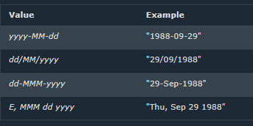
ArrayList | ArrayList | ArrayList
The ArrayList class is a resizable array, which can be found in the java.util package. | La clase ArrayList es una matriz redimensionable, que se puede encontrar en el paquete java.util. | ði ArrayList klæs ɪz ə ˌriˈsaɪzəbəl əˈreɪ, wɪʧ kæn bi faʊnd ɪn ðə ˈʤɑvə.util ˈpækəʤ. | EXAMPLE
The difference between a built-in array and an ArrayList in Java | La diferencia entre una matriz incorporada y una ArrayList en Java | ðə ˈdɪfərəns bɪˈtwin ə bɪlt-ɪn əˈreɪ ænd ən ArrayList ɪn ˈʤɑvə | EXAMPLE
is that the size of an array cannot be modified | es que el tamaño de una matriz no se puede modificar | ɪz ðæt ðə saɪz ʌv ən əˈreɪ ˈkænɑt bi ˈmɑdəˌfaɪd | EXAMPLE
(if you want to add or remove elements to/from an array, you have to create a new one). | (si desea agregar o eliminar elementos a/de una matriz, debe crear una nueva). | (ɪf ju wɑnt tu æd ɔr riˈmuv ˈɛləmənts tu/frʌm ən əˈreɪ, ju hæv tu kriˈeɪt ə nu wʌn). | EXAMPLE
While elements can be added and removed from an ArrayList whenever you want. | Mientras que los elementos se pueden agregar y eliminar de una ArrayList cuando lo desee. | waɪl ˈɛləmənts kæn bi ˈædɪd ænd riˈmuvd frʌm ən ArrayList wɛˈnɛvər ju wɑnt. | EXAMPLE
The syntax is also slightly different: | La sintaxis también es ligeramente diferente: | ðə ˈsɪnˌtæks ɪz ˈɔlsoʊ ˈslaɪtli ˈdɪfərənt: | EXAMPLE
Add Items | Agregar elementos | æd ˈaɪtəmz |  | 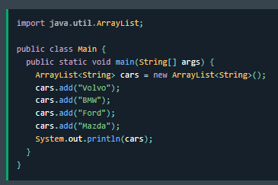
The ArrayList class has many useful methods. | La clase ArrayList tiene muchos métodos útiles. | ði ArrayList klæs hæz ˈmɛni ˈjusfəl ˈmɛθədz. | EXAMPLE
For example, to add elements to the list, use the add() method: | Por ejemplo, para agregar elementos a la lista, use el método add(): | fɔr ɪɡˈzæmpəl, tu æd ˈɛləmənts tu ðə lɪst, juz ði æd() ˈmɛθəd: | EXAMPLE
You can also add an item at a specified position by referring to the index number: | También puede agregar un elemento en una posición específica haciendo referencia al número de índice: | ju kæn ˈɔlsoʊ æd ən ˈaɪtəm æt ə ˈspɛsəˌfaɪd pəˈzɪʃən baɪ rɪˈfɜrɪŋ tu ði ˈɪndɛks ˈnʌmbər: |  | 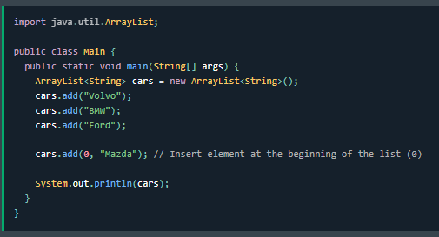
Remember: Array indexes start with 0: [0] is the first element. [1] is the second element, etc. | Recuerde: los índices de matriz comienzan con 0: [0] es el primer elemento. [1] es el segundo elemento, etc. | rɪˈmɛmbər: əˈreɪ ˈɪndɛksɪz stɑrt wɪð 0: [0] ɪz ðə fɜrst ˈɛləmənt. [1] ɪz ðə ˈsɛkənd ˈɛləmənt, ˌɛtˈsɛtərə. | EXAMPLE
Access an Item | Acceder a un elemento | ˈækˌsɛs ən ˈaɪtəm |  | 
To access an element in the ArrayList, use the get() method and refer to the index number: | Para acceder a un elemento en ArrayList, use el método get() y haga referencia al número de índice: | tu ˈækˌsɛs ən ˈɛləmənt ɪn ði ArrayList, juz ðə ɡɛt() ˈmɛθəd ænd rəˈfɜr tu ði ˈɪndɛks ˈnʌmbər: | EXAMPLE
Change an Item | Cambiar un elemento | ʧeɪnʤ ən ˈaɪtəm |  | 
To modify an element, use the set() method and refer to the index number: | Para modificar un elemento, use el método set() y haga referencia al número de índice: | tu ˈmɑdəˌfaɪ ən ˈɛləmənt, juz ðə sɛt() ˈmɛθəd ænd rəˈfɜr tu ði ˈɪndɛks ˈnʌmbər: | EXAMPLE
Remove an Item | Eliminar un elemento | riˈmuv ən ˈaɪtəm |  | 
To remove an element, use the remove() method and refer to the index number: | Para eliminar un elemento, use el método remove() y haga referencia al número de índice: | tu riˈmuv ən ˈɛləmənt, juz ðə riˈmuv() ˈmɛθəd ænd rəˈfɜr tu ði ˈɪndɛks ˈnʌmbər: | EXAMPLE
To remove all the elements in the ArrayList, use the clear() method: | Para eliminar todos los elementos en ArrayList, use el método clear(): | tu riˈmuv ɔl ði ˈɛləmənts ɪn ði ArrayList, juz ðə klɪr() ˈmɛθəd: |  | 
ArrayList Size | Tamaño de ArrayList | ArrayList saɪz |  | 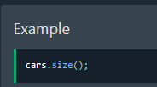
To find out how many elements an ArrayList have, use the size method: | Para averiguar cuántos elementos tiene una ArrayList, use el método size: | tu faɪnd aʊt haʊ ˈmɛni ˈɛləmənts ən ArrayList hæv, juz ðə saɪz ˈmɛθəd: | EXAMPLE
Loop Through an ArrayList | Recorrer una ArrayList | lup θru ən ArrayList |  | 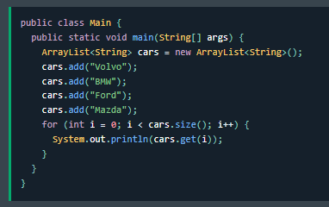
Loop through the elements of an ArrayList with a for loop, and use the size() method to specify how many times the loop should run: | Recorra los elementos de una ArrayList con un bucle for y use el método size() para especificar cuántas veces debe ejecutarse el bucle: | lup θru ði ˈɛləmənts ʌv ən ArrayList wɪð ə fɔr lup, ænd juz ðə saɪz() ˈmɛθəd tu ˈspɛsəˌfaɪ haʊ ˈmɛni taɪmz ðə lup ʃʊd rʌn: | EXAMPLE
Other Types | Otros tipos | ˈʌðər taɪps |  | 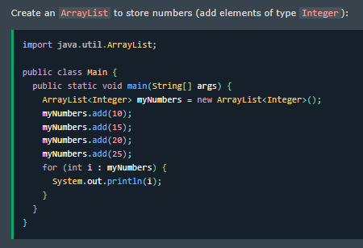
Elements in an ArrayList are actually objects. | Los elementos en una ArrayList son en realidad objetos. | ˈɛləmənts ɪn ən ArrayList ɑr ˈækʧuəli ˈɑbʤɛkts. | EXAMPLE
In the examples above, we created elements (objects) of type "String". | En los ejemplos anteriores, creamos elementos (objetos) de tipo "String". | ɪn ði ɪɡˈzæmpəlz əˈbʌv, wi kriˈeɪtɪd ˈɛləmənts (ˈɑbʤɛkts) ʌv taɪp "strɪŋ". | EXAMPLE
Remember that a String in Java is an object (not a primitive type). | Recuerde que un String en Java es un objeto (no un tipo primitivo). | rɪˈmɛmbər ðæt ə strɪŋ ɪn ˈʤɑvə ɪz ən ˈɑbʤɛkt (nɑt ə ˈprɪmətɪv taɪp). | EXAMPLE
To use other types, such as int, you must specify an equivalent wrapper class: Integer. | Para usar otros tipos, como int, debe especificar una clase contenedora equivalente: Integer. | tu juz ˈʌðər taɪps, sʌʧ æz int, ju mʌst ˈspɛsəˌfaɪ ən ɪˈkwɪvələnt ˈræpər klæs: ˈɪntəʤər. | EXAMPLE
For other primitive types, use: Boolean for boolean, Character for char, Double for double, etc: | Para otros tipos primitivos, use: Boolean para boolean, Character para char, Double para double, etc.: | fɔr ˈʌðər ˈprɪmətɪv taɪps, juz: buˈliən fɔr buˈliən, ˈkɛrɪktər fɔr ʧɑr, ˈdʌbəl fɔr ˈdʌbəl, ˌɛtˈsɛtərə: | EXAMPLE
Sort an ArrayList | Ordenar una ArrayList | sɔrt ən ArrayList |  | 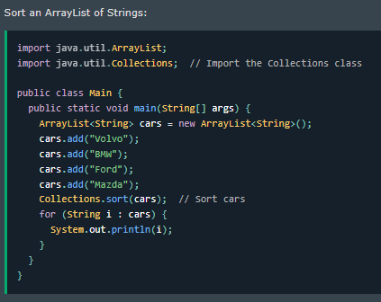
Another useful class in the java.util package is the Collections class | Otra clase útil en el paquete java.util es la clase Collections | əˈnʌðər ˈjusfəl klæs ɪn ðə ˈʤɑvə.util ˈpækəʤ ɪz ðə kəˈlɛkʃənz klæs | EXAMPLE
which include the sort() method for sorting lists alphabetically or numerically: | que incluye el método sort() para ordenar listas alfabéticamente o numéricamente: | wɪʧ ɪnˈklud ðə sɔrt() ˈmɛθəd fɔr ˈsɔrtɪŋ lɪsts ˌælfəˈbɛtɪkli ɔr nuˈmɛrɪkli: | EXAMPLE
Sort an ArrayList of Integers: | Ordenar una ArrayList de números enteros: | sɔrt ən ArrayList ʌv ˈɪntəʤərz: |  | 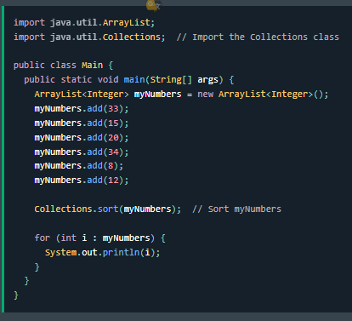
LinkedList | LinkedList | LinkedList |  | 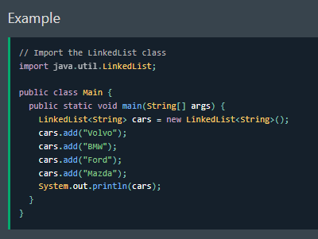
In the previous chapter, you learned about the ArrayList class. | En el capítulo anterior, aprendió sobre la clase ArrayList. | ɪn ðə ˈpriviəs ˈʧæptər, ju lɜrnd əˈbaʊt ði ArrayList klæs. | EXAMPLE
The LinkedList class is almost identical to the ArrayList: | La clase LinkedList es casi idéntica a la ArrayList: | ðə LinkedList klæs ɪz ˈɔlˌmoʊst aɪˈdɛntɪkəl tu ði ArrayList: | EXAMPLE

4 OOP
ArrayList vs. LinkedList | ArrayList vs. LinkedList | ArrayList ˈvɜrsəz. LinkedList
The LinkedList class is a collection which can contain many objects of the same type, just like the ArrayList. | La clase LinkedList es una colección que puede contener muchos objetos del mismo tipo, al igual que ArrayList. | ðə LinkedList klæs ɪz ə kəˈlɛkʃən wɪʧ kæn kənˈteɪn ˈmɛni ˈɑbʤɛkts ʌv ðə seɪm taɪp, ʤʌst laɪk ði ArrayList. | EXAMPLE
The LinkedList class has all of the same methods as the ArrayList class | La clase LinkedList tiene todos los mismos métodos que la clase ArrayList | ðə LinkedList klæs hæz ɔl ʌv ðə seɪm ˈmɛθədz æz ði ArrayList klæs | EXAMPLE
because they both implement the List interface. | porque ambas implementan la interfaz List. | bɪˈkɔz ðeɪ boʊθ ˈɪmpləmənt ðə lɪst ˈɪntərˌfeɪs. | EXAMPLE
This means that you can add items, change items, remove items and clear the list in the same way. | Esto significa que puede agregar elementos, cambiar elementos, eliminar elementos y limpiar la lista de la misma manera. | ðɪs minz ðæt ju kæn æd ˈaɪtəmz, ʧeɪnʤ ˈaɪtəmz, riˈmuv ˈaɪtəmz ænd klɪr ðə lɪst ɪn ðə seɪm weɪ. | EXAMPLE
However, while the ArrayList class and the LinkedList class can be used in the same way, they are built very differently. | Sin embargo, si bien la clase ArrayList y la clase LinkedList se pueden usar de la misma manera, se construyen de manera muy diferente. | ˌhaʊˈɛvər, waɪl ði ArrayList klæs ænd ðə LinkedList klæs kæn bi juzd ɪn ðə seɪm weɪ, ðeɪ ɑr bɪlt ˈvɛri ˈdɪfrəntli. | EXAMPLE
How the ArrayList works | Cómo funciona ArrayList | haʊ ði ArrayList wɜrks
The ArrayList class has a regular array inside it. | La clase ArrayList tiene una matriz regular dentro de ella. | ði ArrayList klæs hæz ə ˈrɛɡjələr əˈreɪ ɪnˈsaɪd ɪt. | EXAMPLE
When an element is added, it is placed into the array. | Cuando se agrega un elemento, se coloca en la matriz. | wɛn ən ˈɛləmənt ɪz ˈædɪd, ɪt ɪz pleɪst ˈɪntu ði əˈreɪ. | EXAMPLE
If the array is not big enough, a new, larger array is created to replace the old one and the old one is removed. | Si la matriz no es lo suficientemente grande, se crea una matriz nueva, más grande, para reemplazar la anterior y se elimina la anterior. | ɪf ði əˈreɪ ɪz nɑt bɪɡ ɪˈnʌf, ə nu, ˈlɑrʤər əˈreɪ ɪz kriˈeɪtɪd tu ˌriˈpleɪs ði oʊld wʌn ænd ði oʊld wʌn ɪz riˈmuvd. | EXAMPLE
How the LinkedList works | Cómo funciona LinkedList | haʊ ðə LinkedList wɜrks
The LinkedList stores its items in "containers." The list has a link to the first container | La LinkedList almacena sus elementos en "contenedores". La lista tiene un enlace al primer contenedor | ðə LinkedList stɔrz ɪts ˈaɪtəmz ɪn "kənˈteɪnərz." ðə lɪst hæz ə lɪŋk tu ðə fɜrst kənˈteɪnər | EXAMPLE
and each container has a link to the next container in the list. | y cada contenedor tiene un enlace al siguiente contenedor en la lista. | ænd iʧ kənˈteɪnər hæz ə lɪŋk tu ðə nɛkst kənˈteɪnər ɪn ðə lɪst. | EXAMPLE
To add an element to the list, the element is placed into a new container | Para agregar un elemento a la lista, el elemento se coloca en un nuevo contenedor | tu æd ən ˈɛləmənt tu ðə lɪst, ði ˈɛləmənt ɪz pleɪst ˈɪntu ə nu kənˈteɪnər | EXAMPLE
and that container is linked to one of the other containers in the list. | y ese contenedor se vincula a uno de los otros contenedores de la lista. | ænd ðæt kənˈteɪnər ɪz lɪŋkt tu wʌn ʌv ði ˈʌðər kənˈteɪnərz ɪn ðə lɪst. | EXAMPLE
When To Use | Cuándo se usa | wɛn tu juz
Use an ArrayList for storing and accessing data, and LinkedList to manipulate data. | Use una ArrayList para almacenar y acceder a los datos, y LinkedList para manipularlos. | juz ən ArrayList fɔr ˈstɔrɪŋ ænd ˈækˌsɛsɪŋ ˈdeɪtə, ænd LinkedList tu məˈnɪpjəˌleɪt ˈdeɪtə. | EXAMPLE
LinkedList Methods | Métodos de LinkedList | LinkedList ˈmɛθədz |  | 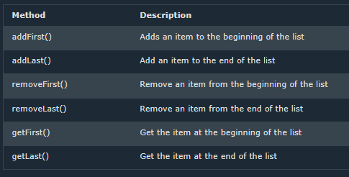
For many cases, the ArrayList is more efficient as it is common to need access to random items in the list | En muchos casos, ArrayList es más eficiente, ya que es común necesitar acceso a elementos aleatorios en la lista | fɔr ˈmɛni ˈkeɪsəz, ði ArrayList ɪz mɔr ɪˈfɪʃənt æz ɪt ɪz ˈkɑmən tu nid ˈækˌsɛs tu ˈrændəm ˈaɪtəmz ɪn ðə lɪst | EXAMPLE
but the LinkedList provides several methods to do certain operations more efficiently: | pero LinkedList proporciona varios métodos para realizar ciertas operaciones de manera más eficiente: | bʌt ðə LinkedList prəˈvaɪdz ˈsɛvrəl ˈmɛθədz tu du ˈsɜrtən ˌɑpəˈreɪʃənz mɔr ɪˈfɪʃəntli: | EXAMPLE
Java Sort a List | Ordenar una lista en Java | ˈʤɑvə sɔrt ə lɪst
In the previous chapters, you learned how to use two popular lists in Java: | En los capítulos anteriores, aprendió a usar dos listas populares en Java: | ɪn ðə ˈpriviəs ˈʧæptərz, ju lɜrnd haʊ tu juz tu ˈpɑpjələr lɪsts ɪn ˈʤɑvə: | EXAMPLE
ArrayList and LinkedList, which are found in the java.util package. | ArrayList y LinkedList, que se encuentran en el paquete java.util. | ArrayList ænd LinkedList, wɪʧ ɑr faʊnd ɪn ðə ˈʤɑvə.util ˈpækəʤ. | EXAMPLE
Another useful class in the java.util package is the Collections class | Otra clase útil en el paquete java.util es la clase Collections | əˈnʌðər ˈjusfəl klæs ɪn ðə ˈʤɑvə.util ˈpækəʤ ɪz ðə kəˈlɛkʃənz klæs
which include the sort() method for sorting lists alphabetically or numerically. | que incluye el método sort() para ordenar listas alfabéticamente o numéricamente. | wɪʧ ɪnˈklud ðə sɔrt() ˈmɛθəd fɔr ˈsɔrtɪŋ lɪsts ˌælfəˈbɛtɪkli ɔr nuˈmɛrɪkli. | EXAMPLE
Sort an ArrayList | Ordenar una ArrayList | sɔrt ən ArrayList |  | 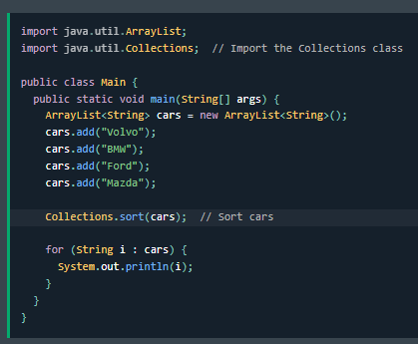
Sort an ArrayList of Strings alphabetically in ascending order: | Ordenar una ArrayList de cadenas alfabéticamente en orden ascendente: | sɔrt ən ArrayList ʌv strɪŋz ˌælfəˈbɛtɪkli ɪn əˈsɛndɪŋ ˈɔrdər: | EXAMPLE
Sort an ArrayList of Integers numerically in ascending order: | Ordenar una ArrayList de números enteros numéricamente en orden ascendente: | sɔrt ən ArrayList ʌv ˈɪntəʤərz nuˈmɛrɪkli ɪn əˈsɛndɪŋ ˈɔrdər: |  | 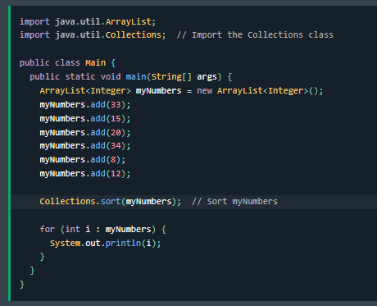
Reverse the Order | Invertir el orden | rɪˈvɜrs ði ˈɔrdər |  | 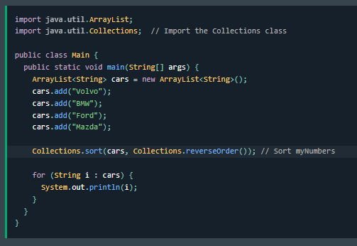
You can also sort a list in reverse order, by using the reverseOrder() method. | También puede ordenar una lista en orden inverso, utilizando el método reverseOrder(). | ju kæn ˈɔlsoʊ sɔrt ə lɪst ɪn rɪˈvɜrs ˈɔrdər, baɪ ˈjuzɪŋ ðə reverseOrder() ˈmɛθəd. | EXAMPLE
In the following example, we sort an ArrayList of Strings alphabetically in reverse/descending order: | En el siguiente ejemplo, ordenamos una ArrayList de cadenas alfabéticamente en orden inverso/descendente: | ɪn ðə ˈfɑloʊɪŋ ɪɡˈzæmpəl, wi sɔrt ən ArrayList ʌv strɪŋz ˌælfəˈbɛtɪkli ɪn rɪˈvɜrs/dɪˈsɛndɪŋ ˈɔrdər: | EXAMPLE
Sort an ArrayList of Integers numerically in reverse/descending order: | Ordenar una ArrayList de números enteros numéricamente en orden inverso/descendente: | sɔrt ən ArrayList ʌv ˈɪntəʤərz nuˈmɛrɪkli ɪn rɪˈvɜrs/dɪˈsɛndɪŋ ˈɔrdər: |  | 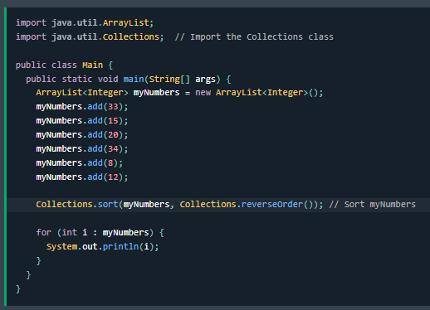
HashMap | HashMap | HashMap
In the ArrayList chapter, you learned that Arrays store items as an ordered collection | En el capítulo ArrayList, aprendió que las matrices almacenan elementos como una colección ordenada | ɪn ði ArrayList ˈʧæptər, ju lɜrnd ðæt əˈreɪz stɔr ˈaɪtəmz æz ən ˈɔrdərd kəˈlɛkʃən | EXAMPLE
and you have to access them with an index number (int type). | y debe acceder a ellas con un número de índice (tipo int). | ænd ju hæv tu ˈækˌsɛs ðɛm wɪð ən ˈɪndɛks ˈnʌmbər (int taɪp). | EXAMPLE
A HashMap however, store items in "key/value" pairs | Sin embargo, un HashMap almacena elementos en pares "clave/valor" | ə HashMap ˌhaʊˈɛvər, stɔr ˈaɪtəmz ɪn "ki/ˈvælju" pɛrz | EXAMPLE
and you can access them by an index of another type (e.g. a String). | y puede acceder a ellos mediante un índice de otro tipo (por ejemplo, una cadena). | ænd ju kæn ˈækˌsɛs ðɛm baɪ ən ˈɪndɛks ʌv əˈnʌðər taɪp (i.ʤi. ə strɪŋ). | EXAMPLE
One object is used as a key (index) to another object (value). | Un objeto se utiliza como clave (índice) para otro objeto (valor). | wʌn ˈɑbʤɛkt ɪz juzd æz ə ki (ˈɪndɛks) tu əˈnʌðər ˈɑbʤɛkt (ˈvælju). | EXAMPLE
It can store different types: String keys and Integer values, | Puede almacenar diferentes tipos: claves de cadena y valores enteros, | ɪt kæn stɔr ˈdɪfərənt taɪps: strɪŋ kiz ænd ˈɪntəʤər ˈvæljuz, | EXAMPLE
or the same type, like: String keys and String values: | o el mismo tipo, como: claves de cadena y valores de cadena: | ɔr ðə seɪm taɪp, laɪk: strɪŋ kiz ænd strɪŋ ˈvæljuz: | EXAMPLE
Add Items | Agregar elementos | æd ˈaɪtəmz |  | 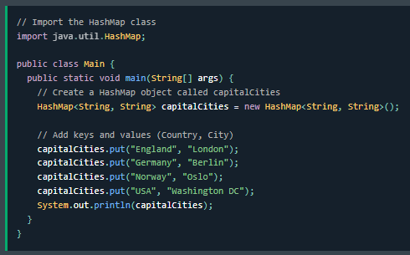
The HashMap class has many useful methods. For example, to add items to it, use the put() method: | La clase HashMap tiene muchos métodos útiles. Por ejemplo, para agregarle elementos, use el método put(): | ði HashMap klæs hæz ˈmɛni ˈjusfəl ˈmɛθədz. fɔr ɪɡˈzæmpəl, tu æd ˈaɪtəmz tu ɪt, juz ðə pʊt() ˈmɛθəd: | EXAMPLE
Access an Item | Acceder a un elemento | ˈækˌsɛs ən ˈaɪtəm |  | 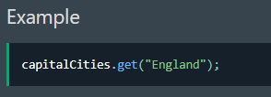
To access a value in the HashMap, use the get() method and refer to its key: | Para acceder a un valor en el HashMap, use el método get() y consulte su clave: | tu ˈækˌsɛs ə ˈvælju ɪn ði HashMap, juz ðə ɡɛt() ˈmɛθəd ænd rəˈfɜr tu ɪts ki: | EXAMPLE
Remove an Item | Eliminar un elemento | riˈmuv ən ˈaɪtəm |  | 
To remove an item, use the remove() method and refer to the key: | Para eliminar un elemento, use el método remove() y consulte la clave: | tu riˈmuv ən ˈaɪtəm, juz ðə riˈmuv() ˈmɛθəd ænd rəˈfɜr tu ðə ki: | EXAMPLE
To remove all items, use the clear() method: | Para eliminar todos los elementos, use el método clear(): | tu riˈmuv ɔl ˈaɪtəmz, juz ðə klɪr() ˈmɛθəd: |  | 
HashMap Size | Tamaño de HashMap | HashMap saɪz |  | 
To find out how many items there are, use the size() method: | Para saber cuántos elementos hay, use el método size(): | tu faɪnd aʊt haʊ ˈmɛni ˈaɪtəmz ðɛr ɑr, juz ðə saɪz() ˈmɛθəd: | EXAMPLE
Loop Through a HashMap | Recorrer un HashMap | lup θru ə HashMap |  | 
Loop through the items of a HashMap with a for-each loop. | Recorrer los elementos de un HashMap con un bucle for-each. | lup θru ði ˈaɪtəmz ʌv ə HashMap wɪð ə fɔr-iʧ lup. | EXAMPLE
Note: Use the keySet() method if you only want the keys | Nota: Use el método keySet() si solo desea las claves | noʊt: juz ðə keySet() ˈmɛθəd ɪf ju ˈoʊnli wɑnt ðə kiz | EXAMPLE
and use the values() method if you only want the values: | y use el método values() si solo desea los valores: | ænd juz ðə ˈvæljuz() ˈmɛθəd ɪf ju ˈoʊnli wɑnt ðə ˈvæljuz: | EXAMPLE
HashSet | HashSet | HashSet |  | 
A HashSet is a collection of items where every item is unique | Un HashSet es una colección de elementos donde cada elemento es único | ə HashSet ɪz ə kəˈlɛkʃən ʌv ˈaɪtəmz wɛr ˈɛvəri ˈaɪtəm ɪz juˈnik | EXAMPLE
and it is found in the java.util package: | y se encuentra en el paquete java.util: | ænd ɪt ɪz faʊnd ɪn ðə ˈʤɑvə.util ˈpækəʤ: | EXAMPLE
Add Items | Agregar elementos | æd ˈaɪtəmz |  | 
The HashSet class has many useful methods. For example, to add items to it, use the add() method: | La clase HashSet tiene muchos métodos útiles. Por ejemplo, para agregarle elementos, use el método add(): | ði HashSet klæs hæz ˈmɛni ˈjusfəl ˈmɛθədz. fɔr ɪɡˈzæmpəl, tu æd ˈaɪtəmz tu ɪt, juz ði æd() ˈmɛθəd: | EXAMPLE
Note: In the example above, even though BMW is added twice it only appears | Nota: En el ejemplo anterior, aunque BMW se agrega dos veces, solo aparece | noʊt: ɪn ði ɪɡˈzæmpəl əˈbʌv, ˈivɪn ðoʊ bi-ɛm-ˈdʌbəlju ɪz ˈædɪd twaɪs ɪt ˈoʊnli əˈpɪrz | EXAMPLE
once in the set because every item in a set has to be unique. | una vez en el conjunto porque cada elemento de un conjunto debe ser único. | wʌns ɪn ðə sɛt bɪˈkɔz ˈɛvəri ˈaɪtəm ɪn ə sɛt hæz tu bi juˈnik. | EXAMPLE
Check If an Item Exists | Verificar si existe un elemento | ʧɛk ɪf ən ˈaɪtəm ɪɡˈzɪsts |  | 
To check whether an item exists in a HashSet, use the contains() method: | Para verificar si existe un elemento en un HashSet, use el método contains(): | tu ʧɛk ˈwɛðər ən ˈaɪtəm ɪɡˈzɪsts ɪn ə HashSet, juz ðə kənˈteɪnz() ˈmɛθəd: | EXAMPLE
Remove an Item | Eliminar un elemento | riˈmuv ən ˈaɪtəm |  | 
To remove an item, use the remove() method: | Para eliminar un elemento, use el método remove(): | tu riˈmuv ən ˈaɪtəm, juz ðə riˈmuv() ˈmɛθəd: | EXAMPLE
To remove all items, use the clear() method: | Para eliminar todos los elementos, use el método clear(): | tu riˈmuv ɔl ˈaɪtəmz, juz ðə klɪr() ˈmɛθəd: |  | 
Java Iterator | Iterador de Java | ˈʤɑvə Iterator
An Iterator is an object that can be used to loop through collections, like ArrayList and HashSet. | Un iterador es un objeto que se puede usar para recorrer colecciones, como ArrayList y HashSet. | ən Iterator ɪz ən ˈɑbʤɛkt ðæt kæn bi juzd tu lup θru kəˈlɛkʃənz, laɪk ArrayList ænd HashSet. | EXAMPLE
It is called an "iterator" because "iterating" is the technical term for looping. | Se llama "iterador" porque "iterar" es el término técnico para hacer un bucle. | ɪt ɪz kɔld æn "iterator" bɪˈkɔz "iterating" ɪz ðə ˈtɛknɪkəl tɜrm fɔr ˈlupɪŋ. | EXAMPLE
To use an Iterator, you must import it from the java.util package. | Para usar un iterador, debe importarlo desde el paquete java.util. | tu juz ən Iterator, ju mʌst ˈɪmpɔrt ɪt frʌm ðə ˈʤɑvə.util ˈpækəʤ. | EXAMPLE
Getting an Iterator | Obtener un iterador | ˈɡɛtɪŋ ən Iterator |  | 
The iterator() method can be used to get an Iterator for any collection: | El método iterator() se puede usar para obtener un iterador para cualquier colección: | ði iterator() ˈmɛθəd kæn bi juzd tu ɡɛt ən Iterator fɔr ˈɛni kəˈlɛkʃən: | EXAMPLE
Looping Through a Collection | Recorrer una colección | ˈlupɪŋ θru ə kəˈlɛkʃən |  | 
To loop through a collection, use the hasNext() and next() methods of the Iterator: | Para recorrer una colección, use los métodos hasNext() y next() del iterador: | tu lup θru ə kəˈlɛkʃən, juz ði hasNext() ænd nɛkst() ˈmɛθədz ʌv ði Iterator: | EXAMPLE

5 OOP
Wrapper Classes | Clases contenedoras | ˈræpər ˈklæsəz |  | 
Wrapper classes provide a way to use primitive data types (int, boolean, etc..) as objects. | Las clases contenedoras proporcionan una forma de utilizar tipos de datos primitivos (int, boolean, etc.) como objetos. | ˈræpər ˈklæsəz prəˈvaɪd ə weɪ tu juz ˈprɪmətɪv ˈdeɪtə taɪps (int, buˈliən, ˌɛtˈsɛtərə..) æz ˈɑbʤɛkts. | EXAMPLE
The table below shows the primitive type and the equivalent wrapper class: | La siguiente tabla muestra el tipo primitivo y la clase contenedora equivalente: | ðə ˈteɪbəl bɪˈloʊ ʃoʊz ðə ˈprɪmətɪv taɪp ænd ði ɪˈkwɪvələnt ˈræpər klæs: | EXAMPLE
Sometimes you must use wrapper classes, for example when working with Collection objects | A veces, debe utilizar clases contenedoras, por ejemplo, cuando trabaja con objetos Collection | səmˈtaɪmz ju mʌst juz ˈræpər ˈklæsəz, fɔr ɪɡˈzæmpəl wɛn ˈwɜrkɪŋ wɪð kəˈlɛkʃən ˈɑbʤɛkts
such as ArrayList, where primitive types cannot be used (the list can only store objects): | como ArrayList, donde no se pueden utilizar tipos primitivos (la lista solo puede almacenar objetos): | sʌʧ æz ArrayList, wɛr ˈprɪmətɪv taɪps ˈkænɑt bi juzd (ðə lɪst kæn ˈoʊnli stɔr ˈɑbʤɛkts): | EXAMPLE
Creating Wrapper Objects | Creación de objetos contenedoras | kriˈeɪtɪŋ ˈræpər ˈɑbʤɛkts |  | 
To create a wrapper object, use the wrapper class instead of the primitive type. | Para crear un objeto contenedor, utilice la clase contenedora en lugar del tipo primitivo. | tu kriˈeɪt ə ˈræpər ˈɑbʤɛkt, juz ðə ˈræpər klæs ɪnˈstɛd ʌv ðə ˈprɪmətɪv taɪp. | EXAMPLE
To get the value, you can just print the object: | Para obtener el valor, puede simplemente imprimir el objeto: | tu ɡɛt ðə ˈvælju, ju kæn ʤʌst prɪnt ði ˈɑbʤɛkt: | EXAMPLE
Since you're now working with objects | Dado que ahora está trabajando con objetos | sɪns jʊr naʊ ˈwɜrkɪŋ wɪð ˈɑbʤɛkts |  | 
you can use certain methods to get information about the specific object. | puede utilizar ciertos métodos para obtener información sobre el objeto específico. | ju kæn juz ˈsɜrtən ˈmɛθədz tu ɡɛt ˌɪnfərˈmeɪʃən əˈbaʊt ðə spəˈsɪfɪk ˈɑbʤɛkt. | EXAMPLE
For example, the following methods are used to get the value associated | Por ejemplo, los siguientes métodos se utilizan para obtener el valor asociado | fɔr ɪɡˈzæmpəl, ðə ˈfɑloʊɪŋ ˈmɛθədz ɑr juzd tu ɡɛt ðə ˈvælju əˈsoʊsiˌeɪtəd | EXAMPLE
with the corresponding wrapper object: | con el objeto contenedor correspondiente: | wɪð ðə ˌkɔrəˈspɑndɪŋ ˈræpər ˈɑbʤɛkt: | EXAMPLE
intValue(), byteValue(), shortValue(), longValue(), floatValue(), doubleValue(), charValue(), booleanValue(). | intValue(), byteValue(), shortValue(), longValue(), floatValue(), doubleValue(), charValue(), booleanValue(). | intValue(), byteValue(), shortValue(), longValue(), floatValue(), doubleValue(), charValue(), booleanValue(). | EXAMPLE
This example will output the same result as the example above: | Este ejemplo generará el mismo resultado que el ejemplo anterior: | ðɪs ɪɡˈzæmpəl wɪl ˈaʊtˌpʊt ðə seɪm rɪˈzʌlt æz ði ɪɡˈzæmpəl əˈbʌv: | EXAMPLE
Another useful method is the toString() method | Otro método útil es el método toString() | əˈnʌðər ˈjusfəl ˈmɛθəd ɪz ðə toString() ˈmɛθəd |  | 
which is used to convert wrapper objects to strings. | que se utiliza para convertir objetos contenedor en cadenas. | wɪʧ ɪz juzd tu kənˈvɜrt ˈræpər ˈɑbʤɛkts tu strɪŋz. | EXAMPLE
In the following example, we convert an Integer to a String | En el siguiente ejemplo, convertimos un entero en una cadena | ɪn ðə ˈfɑloʊɪŋ ɪɡˈzæmpəl, wi ˈkɑnvɜrt ən ˈɪntəʤər tu ə strɪŋ | EXAMPLE
and use the length() method of the String class to output the length of the "string": | y utilizamos el método length() de la clase String para generar la longitud de la "cadena": | ænd juz ðə lɛŋkθ() ˈmɛθəd ʌv ðə strɪŋ klæs tu ˈaʊtˌpʊt ðə lɛŋkθ ʌv ði "strɪŋ": | EXAMPLE
Exceptions | Excepciones | ɪkˈsɛpʃənz
When executing Java code, different errors can occur: | Al ejecutar código Java, pueden ocurrir diferentes errores: | wɛn ˈɛksəˌkjutɪŋ ˈʤɑvə koʊd, ˈdɪfərənt ˈɛrərz kæn əˈkɜr: | EXAMPLE
coding errors made by the programmer, errors due to wrong input, or other unforeseeable things. | errores de codificación cometidos por el programador, errores debido a una entrada incorrecta u otras cosas imprevisibles. | ˈkoʊdɪŋ ˈɛrərz meɪd baɪ ðə ˈproʊˌɡræmər, ˈɛrərz du tu rɔŋ ˈɪnˌpʊt, ɔr ˈʌðər ˌʌnfɔrˈsiəbəl θɪŋz. | EXAMPLE
When an error occurs, Java will normally stop and generate an error message. | Cuando ocurre un error, Java normalmente se detendrá y generará un mensaje de error. | wɛn ən ˈɛrər əˈkɜrz, ˈʤɑvə wɪl ˈnɔrməli stɑp ænd ˈʤɛnəˌreɪt ən ˈɛrər ˈmɛsəʤ. | EXAMPLE
The technical term for this is: Java will throw an exception (throw an error). | El término técnico para esto es: Java lanzará una excepción (arrojará un error). | ðə ˈtɛknɪkəl tɜrm fɔr ðɪs ɪz: ˈʤɑvə wɪl θroʊ ən ɪkˈsɛpʃən (θroʊ ən ˈɛrər). | EXAMPLE
try and catch | try y catch | traɪ ænd kæʧ |  | 
The try statement allows you to define a block of code to be tested for errors while it is being executed. | La declaración try le permite definir un bloque de código que se probará para detectar errores mientras se ejecuta. | ðə traɪ ˈsteɪtmənt əˈlaʊz ju tu dɪˈfaɪn ə blɑk ʌv koʊd tu bi ˈtɛstɪd fɔr ˈɛrərz waɪl ɪt ɪz ˈbiɪŋ ˈɛksəˌkjutɪd. | EXAMPLE
The catch statement allows you to define a block of code to be executed | La declaración catch le permite definir un bloque de código que se ejecutará | ðə kæʧ ˈsteɪtmənt əˈlaʊz ju tu dɪˈfaɪn ə blɑk ʌv koʊd tu bi ˈɛksəˌkjutɪd | EXAMPLE
if an error occurs in the try block. | si ocurre un error en el bloque try. | ɪf ən ˈɛrər əˈkɜrz ɪn ðə traɪ blɑk. | EXAMPLE
The try and catch keywords come in pairs: | Las palabras clave try y catch vienen en pares: | ðə traɪ ænd kæʧ ˈkiˌwɜrdz kʌm ɪn pɛrz: | EXAMPLE
Consider the following example: | Considere el siguiente ejemplo: | kənˈsɪdər ðə ˈfɑloʊɪŋ ɪɡˈzæmpəl: |  | 
This will generate an error, because myNumbers[10] does not exist. | Esto generará un error, porque myNumbers[10] no existe. | ðɪs wɪl ˈʤɛnəˌreɪt ən ˈɛrər, bɪˈkɔz myNumbers[10] dʌz nɑt ɪɡˈzɪst. | EXAMPLE
The output will be something like this: | El resultado será algo como esto: | ði ˈaʊtˌpʊt wɪl bi ˈsʌmθɪŋ laɪk ðɪs: | EXAMPLE
Note: ArrayIndexOutOfBoundsException occurs when you try to access an index number that does not exist. | Nota: ArrayIndexOutOfBoundsException ocurre cuando intenta acceder a un número de índice que no existe. | noʊt: ArrayIndexOutOfBoundsException əˈkɜrz wɛn ju traɪ tu ˈækˌsɛs ən ˈɪndɛks ˈnʌmbər ðæt dʌz nɑt ɪɡˈzɪst. | EXAMPLE
If an error occurs, we can use try...catch to catch the error and execute some code to handle it: | Si ocurre un error, podemos usar try...catch para capturar el error y ejecutar algún código para manejarlo: | ɪf ən ˈɛrər əˈkɜrz, wi kæn juz traɪ...kæʧ tu kæʧ ði ˈɛrər ænd ˈɛksəˌkjut sʌm koʊd tu ˈhændəl ɪt: |  | 
Finally | Finally | ˈfaɪnəli |  | 
The finally statement lets you execute code, after try...catch, regardless of the result: | La declaración finally le permite ejecutar código, después de try...catch, independientemente del resultado: | ðə ˈfaɪnəli ˈsteɪtmənt lɛts ju ˈɛksəˌkjut koʊd, ˈæftər traɪ...kæʧ, rəˈɡɑrdləs ʌv ðə rɪˈzʌlt: | EXAMPLE
What is a Regular Expression? | ¿Qué es una expresión regular? | wɑt ɪz ə ˈrɛɡjələr ɪkˈsprɛʃən? |  | 
A regular expression is a sequence of characters that forms a search pattern. | Una expresión regular es una secuencia de caracteres que forma un patrón de búsqueda. | ə ˈrɛɡjələr ɪkˈsprɛʃən ɪz ə ˈsikwəns ʌv ˈkærɪktərz ðæt fɔrmz ə sɜrʧ ˈpætərn. | EXAMPLE
When you search for data in a text, you can use this search pattern to describe what you are searching for. | Cuando busca datos en un texto, puede usar este patrón de búsqueda para describir lo que está buscando. | wɛn ju sɜrʧ fɔr ˈdeɪtə ɪn ə tɛkst, ju kæn juz ðɪs sɜrʧ ˈpætərn tu dɪˈskraɪb wɑt ju ɑr ˈsɜrʧɪŋ fɔr. | EXAMPLE
A regular expression can be a single character, or a more complicated pattern. | Una expresión regular puede ser un solo carácter o un patrón más complicado. | ə ˈrɛɡjələr ɪkˈsprɛʃən kæn bi ə ˈsɪŋɡəl ˈkɛrɪktər, ɔr ə mɔr ˈkɑmpləˌkeɪtəd ˈpætərn. | EXAMPLE
Regular expressions can be used to perform all types of text search and text replace operations. | Las expresiones regulares se pueden usar para realizar todo tipo de operaciones de búsqueda y reemplazo de texto. | ˈrɛɡjələr ɪkˈsprɛʃənz kæn bi juzd tu pərˈfɔrm ɔl taɪps ʌv tɛkst sɜrʧ ænd tɛkst ˌriˈpleɪs ˌɑpəˈreɪʃənz. | EXAMPLE
Java does not have a built-in Regular Expression class | Java no tiene una clase de expresión regular incorporada | ˈʤɑvə dʌz nɑt hæv ə bɪlt-ɪn ˈrɛɡjələr ɪkˈsprɛʃən klæs | EXAMPLE
but we can import the java.util.regex package to work with regular expressions. | pero podemos importar el paquete java.util.regex para trabajar con expresiones regulares. | bʌt wi kæn ɪmˈpɔrt ðə ˈʤɑvə.util.regex ˈpækəʤ tu wɜrk wɪð ˈrɛɡjələr ɪkˈsprɛʃənz. | EXAMPLE
The package includes the following classes: | El paquete incluye las siguientes clases: | ðə ˈpækəʤ ɪnˈkludz ðə ˈfɑloʊɪŋ ˈklæsəz: | EXAMPLE
Pattern Class - Defines a pattern (to be used in a search) | Clase Pattern: define un patrón (que se utilizará en una búsqueda) | ˈpætərn klæs - dɪˈfaɪnz ə ˈpætərn (tu bi juzd ɪn ə sɜrʧ) | EXAMPLE
Matcher Class - Used to search for the pattern | Clase Matcher: se utiliza para buscar el patrón | ˈmæʧər klæs - juzd tu sɜrʧ fɔr ðə ˈpætərn | EXAMPLE
PatternSyntaxException Class - Indicates syntax error in a regular expression pattern | Clase PatternSyntaxException: indica un error de sintaxis en un patrón de expresión regular | PatternSyntaxException klæs - ˈɪndɪˌkeɪts ˈsɪnˌtæks ˈɛrər ɪn ə ˈrɛɡjələr ɪkˈsprɛʃən ˈpætərn | EXAMPLE
Example Explained | Explicación del ejemplo | ɪɡˈzæmpəl ɪkˈspleɪnd | EXAMPLE
In this example, The word "w3schools" is being searched for in a sentence. | En este ejemplo, se busca la palabra "w3schools" en una oración. | ɪn ðɪs ɪɡˈzæmpəl, ðə wɜrd "ˈdʌbəlju3skulz" ɪz ˈbiɪŋ sɜrʧt fɔr ɪn ə ˈsɛntəns. | EXAMPLE
First, the pattern is created using the Pattern.compile() method. | Primero, se crea el patrón utilizando el método Pattern.compile(). | fɜrst, ðə ˈpætərn ɪz kriˈeɪtɪd ˈjuzɪŋ ðə ˈpætərn.kəmˈpaɪl() ˈmɛθəd. | EXAMPLE
The first parameter indicates which pattern is being searched for | El primer parámetro indica qué patrón se está buscando | ðə fɜrst pəˈræmətər ˈɪndɪˌkeɪts wɪʧ ˈpætərn ɪz ˈbiɪŋ sɜrʧt fɔr | EXAMPLE
and the second parameter has a flag to indicates that the search should be case-insensitive. | y el segundo parámetro tiene un indicador que indica que la búsqueda no debe distinguir entre mayúsculas y minúsculas. | ænd ðə ˈsɛkənd pəˈræmətər hæz ə flæɡ tu ˈɪndɪˌkeɪts ðæt ðə sɜrʧ ʃʊd bi keɪs-ɪnˈsɛnsətɪv. | EXAMPLE
The second parameter is optional. | El segundo parámetro es opcional. | ðə ˈsɛkənd pəˈræmətər ɪz ˈɑpʃənəl. | EXAMPLE
The matcher() method is used to search for the pattern in a string. | El método matcher() se utiliza para buscar el patrón en una cadena. | ðə ˈmæʧər() ˈmɛθəd ɪz juzd tu sɜrʧ fɔr ðə ˈpætərn ɪn ə strɪŋ. | EXAMPLE
It returns a Matcher object which contains information about the search that was performed. | Devuelve un objeto Matcher que contiene información sobre la búsqueda realizada. | ɪt rɪˈtɜrnz ə ˈmæʧər ˈɑbʤɛkt wɪʧ kənˈteɪnz ˌɪnfərˈmeɪʃən əˈbaʊt ðə sɜrʧ ðæt wʌz pərˈfɔrmd. | EXAMPLE
The find() method returns true if the pattern was found in the string | El método find() devuelve verdadero si se encontró el patrón en la cadena | ðə faɪnd() ˈmɛθəd rɪˈtɜrnz tru ɪf ðə ˈpætərn wʌz faʊnd ɪn ðə strɪŋ | EXAMPLE
and false if it was not found. | y falso si no se encontró. | ænd fɔls ɪf ɪt wʌz nɑt faʊnd. | EXAMPLE
Flags | Indicadores | flæɡz
Flags in the compile() method change how the search is performed. | Los indicadores en el método compile() cambian la forma en que se realiza la búsqueda. | flæɡz ɪn ðə kəmˈpaɪl() ˈmɛθəd ʧeɪnʤ haʊ ðə sɜrʧ ɪz pərˈfɔrmd. | EXAMPLE
Here are a few of them: | A continuación, se muestran algunos de ellos: | hir ɑr ə fju ʌv ðɛm: | EXAMPLE
Pattern.CASE_INSENSITIVE - The case of letters will be ignored when performing a search. | Pattern.CASE_INSENSITIVE: se ignorará el uso de mayúsculas y minúsculas en las letras al realizar una búsqueda. | ˈpætərn.keɪs_ɪnˈsɛnsətɪv - ðə keɪs ʌv ˈlɛtərz wɪl bi ɪɡˈnɔrd wɛn pərˈfɔrmɪŋ ə sɜrʧ. | EXAMPLE
Pattern.LITERAL - Special characters in the pattern will not have any special meaning | Pattern.LITERAL: los caracteres especiales del patrón no tendrán ningún significado especial | ˈpætərn.ˈlɪtərəl - ˈspɛʃəl ˈkærɪktərz ɪn ðə ˈpætərn wɪl nɑt hæv ˈɛni ˈspɛʃəl ˈminɪŋ | EXAMPLE
and will be treated as ordinary characters when performing a search. | y se tratarán como caracteres comunes al realizar una búsqueda. | ænd wɪl bi ˈtritɪd æz ˈɔrdəˌnɛri ˈkærɪktərz wɛn pərˈfɔrmɪŋ ə sɜrʧ. | EXAMPLE
Pattern.UNICODE_CASE - Use it together with the CASE_INSENSITIVE flag | Pattern.UNICODE_CASE: se usa junto con el indicador CASE_INSENSITIVE | ˈpætərn.ʌnˈaɪ-si-oʊ-di-i_keɪs - juz ɪt təˈɡɛðər wɪð ðə keɪs_ɪnˈsɛnsətɪv flæɡ | EXAMPLE
to also ignore the case of letters outside of the English alphabet | para ignorar también el uso de mayúsculas y minúsculas en las letras que no pertenecen al alfabeto inglés. | tu ˈɔlsoʊ ɪɡˈnɔr ðə keɪs ʌv ˈlɛtərz ˈaʊtˈsaɪd ʌv ði ˈɪŋɡlɪʃ ˈælfəˌbɛt | EXAMPLE
Regular Expression Patterns | Patrones de expresiones regulares | ˈrɛɡjələr ɪkˈsprɛʃən ˈpætərnz
The first parameter of the Pattern.compile() method is the pattern. | El primer parámetro del método Pattern.compile() es el patrón. | ðə fɜrst pəˈræmətər ʌv ðə ˈpætərn.kəmˈpaɪl() ˈmɛθəd ɪz ðə ˈpætərn. | EXAMPLE
It describes what is being searched for. | Describe lo que se está buscando. | ɪt dɪˈskraɪbz wɑt ɪz ˈbiɪŋ sɜrʧt fɔr. | EXAMPLE
Brackets are used to find a range of characters: | Los corchetes se utilizan para buscar un rango de caracteres: | ˈbrækəts ɑr juzd tu faɪnd ə reɪnʤ ʌv ˈkærɪktərz: | EXAMPLE
[abc] - Find one character from the options between the brackets | [abc]: busca un carácter de las opciones entre corchetes | [abc] - faɪnd wʌn ˈkɛrɪktər frʌm ði ˈɑpʃənz bɪˈtwin ðə ˈbrækəts
[^abc] - Find one character NOT between the brackets | [^abc]: busca un carácter que NO esté entre corchetes | [^abc] - faɪnd wʌn ˈkɛrɪktər nɑt bɪˈtwin ðə ˈbrækəts | EXAMPLE
[0-9] - Find one character from the range 0 to 9 | [0-9]: busca un carácter del rango de 0 a 9 | [0-9] - faɪnd wʌn ˈkɛrɪktər frʌm ðə reɪnʤ 0 tu 9 | EXAMPLE
Metacharacters | Metacaracteres | Metacharacters |  | 
Metacharacters are characters with a special meaning: | Los metacaracteres son caracteres con un significado especial: | Metacharacters ɑr ˈkærɪktərz wɪð ə ˈspɛʃəl ˈminɪŋ: | EXAMPLE
| Find a match for any one of the patterns separated by | as in: cat|dog|fish | | Busca una coincidencia para cualquiera de los patrones separados por | como en: gato|perro|pez | | faɪnd ə mæʧ fɔr ˈɛni wʌn ʌv ðə ˈpætərnz ˈsɛpəˌreɪtɪd baɪ | æz ɪn: kæt|dɔɡ|fɪʃ | EXAMPLE
. Find just one instance of any character | . Encuentra solo una instancia de cualquier carácter | . faɪnd ʤʌst wʌn ˈɪnstəns ʌv ˈɛni ˈkɛrɪktər | EXAMPLE
^ Finds a match as the beginning of a string as in: ^Hello | ^ Encuentra una coincidencia al principio de una cadena como en: ^Hola | ^ faɪndz ə mæʧ æz ðə bɪˈɡɪnɪŋ ʌv ə strɪŋ æz ɪn: ^həˈloʊ | EXAMPLE
$ Finds a match at the end of the string as in: World$ | $ Encuentra una coincidencia al final de la cadena como en: Mundo$ | $ faɪndz ə mæʧ æt ði ɛnd ʌv ðə strɪŋ æz ɪn: wɜrld$ | EXAMPLE
\d Find a digit | \d Encuentra un dígito | \di faɪnd ə ˈdɪʤət | EXAMPLE
\s Find a whitespace character | \s Encuentra un carácter de espacio en blanco | \ɛs faɪnd ə whitespace ˈkɛrɪktər | EXAMPLE
\b Find a match at the beginning of a word like this: \bWORD, or at the end of a word like this: WORD\b | \b Encuentra una coincidencia al principio de una palabra como esta: \bPALABRA, o al final de una palabra como esta: PALABRA\b | \bi faɪnd ə mæʧ æt ðə bɪˈɡɪnɪŋ ʌv ə wɜrd laɪk ðɪs: \bWORD, ɔr æt ði ɛnd ʌv ə wɜrd laɪk ðɪs: wɜrd\bi | EXAMPLE
\uxxxx Find the Unicode character specified by the hexadecimal number xxxx | \uxxxx Encuentra el carácter Unicode especificado por el número hexadecimal xxxx | \uxxxx faɪnd ði Unicode ˈkɛrɪktər ˈspɛsəˌfaɪd baɪ ði hexadecimal ˈnʌmbər xxxx | EXAMPLE
Quantifiers | Cuantificadores | ˈkwɑntɪˌfaɪərz |  | 
Quantifiers define quantities: | Los cuantificadores definen cantidades: | ˈkwɑntɪˌfaɪərz dɪˈfaɪn ˈkwɑntətiz: | EXAMPLE
n+ Matches any string that contains at least one n | n+ Coincide con cualquier cadena que contenga al menos un n | ɛn+ ˈmæʧəz ˈɛni strɪŋ ðæt kənˈteɪnz æt list wʌn ɛn | EXAMPLE
n* Matches any string that contains zero or more occurrences of n | n* Coincide con cualquier cadena que contenga cero o más ocurrencias de n | ɛn* ˈmæʧəz ˈɛni strɪŋ ðæt kənˈteɪnz ˈzɪroʊ ɔr mɔr əˈkɜrənsɪz ʌv ɛn | EXAMPLE
n? Matches any string that contains zero or one occurrences of n | n? Coincide con cualquier cadena que contenga cero o una ocurrencia de n | ɛn? ˈmæʧəz ˈɛni strɪŋ ðæt kənˈteɪnz ˈzɪroʊ ɔr wʌn əˈkɜrənsɪz ʌv ɛn | EXAMPLE
n{x} Matches any string that contains a sequence of X n's | n{x} Coincide con cualquier cadena que contenga una secuencia de X n | ɛn{ɛks} ˈmæʧəz ˈɛni strɪŋ ðæt kənˈteɪnz ə ˈsikwəns ʌv ɛks ɛnz | EXAMPLE
n{x,y} Matches any string that contains a sequence of X to Y n's | n{x,y} Coincide con cualquier cadena que contenga una secuencia de X a Y n | ɛn{ɛks,waɪ} ˈmæʧəz ˈɛni strɪŋ ðæt kənˈteɪnz ə ˈsikwəns ʌv ɛks tu waɪ ɛnz | EXAMPLE
n{x,} Matches any string that contains a sequence of at least X n's | n{x,} Coincide con cualquier cadena que contenga una secuencia de al menos X n | ɛn{ɛks,} ˈmæʧəz ˈɛni strɪŋ ðæt kənˈteɪnz ə ˈsikwəns ʌv æt list ɛks ɛnz | EXAMPLE
Threads | Hilos | θrɛdz
Threads allows a program to operate more efficiently by doing multiple things at the same time. | Los hilos permiten que un programa funcione de manera más eficiente al hacer varias cosas al mismo tiempo. | θrɛdz əˈlaʊz ə ˈproʊˌɡræm tu ˈɑpəˌreɪt mɔr ɪˈfɪʃəntli baɪ ˈduɪŋ ˈmʌltəpəl θɪŋz æt ðə seɪm taɪm. | EXAMPLE
Threads can be used to perform complicated tasks in the background without interrupting the main program. | Los hilos se pueden usar para realizar tareas complicadas en segundo plano sin interrumpir el programa principal. | θrɛdz kæn bi juzd tu pərˈfɔrm ˈkɑmpləˌkeɪtəd tæsks ɪn ðə ˈbækˌɡraʊnd wɪˈθaʊt ˌɪntəˈrʌptɪŋ ðə meɪn ˈproʊˌɡræm. | EXAMPLE
Creating a Thread | Creación de un hilo | kriˈeɪtɪŋ ə θrɛd
There are two ways to create a thread. | Hay dos formas de crear un hilo. | ðɛr ɑr tu weɪz tu kriˈeɪt ə θrɛd. | EXAMPLE
It can be created by extending the Thread class and overriding its run() method: | Se puede crear extendiendo la clase Thread y anulando su método run(): | ɪt kæn bi kriˈeɪtɪd baɪ ɪkˈstɛndɪŋ ðə θrɛd klæs ænd ˈoʊvərˌraɪdɪŋ ɪts rʌn() ˈmɛθəd: | EXAMPLE
Another way to create a thread is to implement the Runnable interface: | Otra forma de crear un hilo es implementar la interfaz Runnable: | əˈnʌðər weɪ tu kriˈeɪt ə θrɛd ɪz tu ˈɪmpləˌmɛnt ðə ˈrʌnəbᵊl ˈɪntərˌfeɪs:
Running Threads | Hilos en ejecución | ˈrʌnɪŋ θrɛdz |  | 
If the class extends the Thread class | Si la clase extiende la clase Thread | ɪf ðə klæs ɪkˈstɛndz ðə θrɛd klæs | EXAMPLE
the thread can be run by creating an instance of the class and call its start() method: | el hilo se puede ejecutar creando una instancia de la clase y llamando a su método start(): | ðə θrɛd kæn bi rʌn baɪ kriˈeɪtɪŋ ən ˈɪnstəns ʌv ðə klæs ænd kɔl ɪts stɑrt() ˈmɛθəd: | EXAMPLE
If the class implements the Runnable interface | Si la clase implementa la interfaz Runnable | ɪf ðə klæs ˈɪmpləmənts ðə ˈrʌnəbᵊl ˈɪntərˌfeɪs |  | 
the thread can be run by passing an instance of the class to a Thread object's constructor | el hilo se puede ejecutar pasando una instancia de la clase al constructor de un objeto Thread | ðə θrɛd kæn bi rʌn baɪ ˈpæsɪŋ ən ˈɪnstəns ʌv ðə klæs tu ə θrɛd ˈɑbʤɛkts kənˈstrʌktər | EXAMPLE
and then calling the thread's start() method: | y luego llamando al método start() del hilo: | ænd ðɛn ˈkɔlɪŋ ðə θrɛdz stɑrt() ˈmɛθəd: | EXAMPLE
Differences between "extending" and "implementing" Threads | Diferencias entre "extender" e "implementar" hilos | ˈdɪfərənsɪz bɪˈtwin "ɪkˈstɛndɪŋ" ænd "ˈɪmpləˌmɛntɪŋ" θrɛdz
The major difference is that when a class extends the Thread class | La principal diferencia es que cuando una clase extiende la clase Thread | ðə ˈmeɪʤər ˈdɪfərəns ɪz ðæt wɛn ə klæs ɪkˈstɛndz ðə θrɛd klæs | EXAMPLE
you cannot extend any other class, but by implementing the Runnable interface | no se puede extender ninguna otra clase, pero al implementar la interfaz Runnable | ju ˈkænɑt ɪkˈstɛnd ˈɛni ˈʌðər klæs, bʌt baɪ ˈɪmpləˌmɛntɪŋ ðə ˈrʌnəbᵊl ˈɪntərˌfeɪs | EXAMPLE
it is possible to extend from another class as well, like: class MyClass extends OtherClass implements Runnable. | también es posible extender desde otra clase, como: class MyClass extiende OtherClass implementa Runnable. | ɪt ɪz ˈpɑsəbəl tu ɪkˈstɛnd frʌm əˈnʌðər klæs æz wɛl, laɪk: klæs MyClass ɪkˈstɛndz OtherClass ˈɪmpləmənts ˈrʌnəbᵊl. | EXAMPLE
Concurrency Problems | Problemas de concurrencia | Concurrency ˈprɑbləmz |  | 
Because threads run at the same time as other parts of the program | Debido a que los hilos se ejecutan al mismo tiempo que otras partes del programa | bɪˈkɔz θrɛdz rʌn æt ðə seɪm taɪm æz ˈʌðər pɑrts ʌv ðə ˈproʊˌɡræm | EXAMPLE
there is no way to know in which order the code will run. | no hay forma de saber en qué orden se ejecutará el código. | ðɛr ɪz noʊ weɪ tu noʊ ɪn wɪʧ ˈɔrdər ðə koʊd wɪl rʌn. | EXAMPLE
When the threads and main program are reading and writing the same variables | Cuando los subprocesos y el programa principal leen y escriben las mismas variables | wɛn ðə θrɛdz ænd meɪn ˈproʊˌɡræm ɑr ˈrɛdɪŋ ænd ˈraɪtɪŋ ðə seɪm ˈvɛriəbəlz | EXAMPLE
the values are unpredictable. | los valores son impredecibles. | ðə ˈvæljuz ɑr ˌʌnprɪˈdɪktəbəl. | EXAMPLE
The problems that result from this are called concurrency problems. | Los problemas que resultan de esto se denominan problemas de concurrencia. | ðə ˈprɑbləmz ðæt rɪˈzʌlt frʌm ðɪs ɑr kɔld concurrency ˈprɑbləmz. | EXAMPLE
To avoid concurrency problems, it is best to share as few attributes between threads as possible. | Para evitar problemas de concurrencia, es mejor compartir la menor cantidad posible de atributos entre subprocesos. | tu əˈvɔɪd concurrency ˈprɑbləmz, ɪt ɪz bɛst tu ʃɛr æz fju ˈætrəˌbjuts bɪˈtwin θrɛdz æz ˈpɑsəbəl. |  | 
If attributes need to be shared, one possible solution is to use the isAlive() method of the thread | Si es necesario compartir atributos, una posible solución es utilizar el método isAlive() del subproceso | ɪf ˈætrəˌbjuts nid tu bi ʃɛrd, wʌn ˈpɑsəbəl səˈluʃən ɪz tu juz ði isAlive() ˈmɛθəd ʌv ðə θrɛd | EXAMPLE
to check whether the thread has finished running before using any attributes that the thread can change. | para comprobar si el subproceso ha terminado de ejecutarse antes de utilizar cualquier atributo que el subproceso pueda cambiar. | tu ʧɛk ˈwɛðər ðə θrɛd hæz ˈfɪnɪʃt ˈrʌnɪŋ bɪˈfɔr ˈjuzɪŋ ˈɛni ˈætrəˌbjuts ðæt ðə θrɛd kæn ʧeɪnʤ. | EXAMPLE
Lambda Expressions | Expresiones Lambda | ˈlæmdə ɪkˈsprɛʃənz
Lambda Expressions were added in Java 8. | Las expresiones Lambda se agregaron en Java 8. | ˈlæmdə ɪkˈsprɛʃənz wɜr ˈædɪd ɪn ˈʤɑvə 8. | EXAMPLE
A lambda expression is a short block of code which takes in parameters and returns a value. | Una expresión lambda es un bloque corto de código que toma parámetros y devuelve un valor. | ə ˈlæmdə ɪkˈsprɛʃən ɪz ə ʃɔrt blɑk ʌv koʊd wɪʧ teɪks ɪn pəˈræmətərz ænd rɪˈtɜrnz ə ˈvælju. | EXAMPLE
Lambda expressions are similar to methods | Las expresiones Lambda son similares a los métodos | ˈlæmdə ɪkˈsprɛʃənz ɑr ˈsɪmələr tu ˈmɛθədz | EXAMPLE
but they do not need a name and they can be implemented right in the body of a method. | pero no necesitan un nombre y se pueden implementar directamente en el cuerpo de un método. | bʌt ðeɪ du nɑt nid ə neɪm ænd ðeɪ kæn bi ˈɪmpləˌmɛntəd raɪt ɪn ðə ˈbɑdi ʌv ə ˈmɛθəd. | EXAMPLE
Syntax | Sintaxis | ˈsɪnˌtæks
The simplest lambda expression contains a single parameter and an expression: | La expresión lambda más simple contiene un solo parámetro y una expresión: | ðə ˈsɪmpləst ˈlæmdə ɪkˈsprɛʃən kənˈteɪnz ə ˈsɪŋɡəl pəˈræmətər ænd ən ɪkˈsprɛʃən: | EXAMPLE
To use more than one parameter, wrap them in parentheses: | Para utilizar más de un parámetro, enciérrelos entre paréntesis: | tu juz mɔr ðæn wʌn pəˈræmətər, ræp ðɛm ɪn pəˈrɛnθəˌsiz:
Expressions are limited. | Las expresiones son limitadas. | ɪkˈsprɛʃənz ɑr ˈlɪmɪtɪd.
They have to immediately return a value, and they cannot contain variables | Deben devolver un valor inmediatamente y no pueden contener | ðeɪ hæv tu ɪˈmidiətli rɪˈtɜrn ə ˈvælju, ænd ðeɪ ˈkænɑt kənˈteɪn ˈvɛriəbəlz | EXAMPLE
assignments or statements such as if or for. | asignaciones de variables ni declaraciones como if o for. | əˈsaɪnmənts ɔr ˈsteɪtmənts sʌʧ æz ɪf ɔr fɔr. | EXAMPLE
In order to do more complex operations, a code block can be used with curly braces. | Para realizar operaciones más complejas, se puede utilizar un bloque de código con llaves. | ɪn ˈɔrdər tu du mɔr ˈkɑmplɛks ˌɑpəˈreɪʃənz, ə koʊd blɑk kæn bi juzd wɪð ˈkɜrli ˈbreɪsəz. | EXAMPLE
If the lambda expression needs to return a value | Si la expresión lambda necesita devolver un valor, | ɪf ðə ˈlæmdə ɪkˈsprɛʃən nidz tu rɪˈtɜrn ə ˈvælju | EXAMPLE
then the code block should have a return statement. | entonces el bloque de código debe tener una declaración de retorno. | ðɛn ðə koʊd blɑk ʃʊd hæv ə rɪˈtɜrn ˈsteɪtmənt. | EXAMPLE

6 OOP
Using Lambda Expressions | Uso de expresiones lambda | ˈjuzɪŋ ˈlæmdə ɪkˈsprɛʃənz |  | 
Lambda expressions are usually passed as parameters to a function: | Las expresiones lambda se pasan normalmente como parámetros a una función: | ˈlæmdə ɪkˈsprɛʃənz ɑr ˈjuʒəwəli pæst æz pəˈræmətərz tu ə ˈfʌŋkʃən: | EXAMPLE
Lambda expressions can be stored in variables if the variable's type is an interface which has only one method. | Las expresiones lambda se pueden almacenar en variables si el tipo de la variable es una interfaz que tiene solo un método. | ˈlæmdə ɪkˈsprɛʃənz kæn bi stɔrd ɪn ˈvɛriəbəlz ɪf ðə ˈvɛriəbəlz taɪp ɪz ən ˈɪntərˌfeɪs wɪʧ hæz ˈoʊnli wʌn ˈmɛθəd. |  | 
The lambda expression should have the same number of parameters and the same return type as that method. | La expresión lambda debe tener la misma cantidad de parámetros y el mismo tipo de retorno que ese método. | ðə ˈlæmdə ɪkˈsprɛʃən ʃʊd hæv ðə seɪm ˈnʌmbər ʌv pəˈræmətərz ænd ðə seɪm rɪˈtɜrn taɪp æz ðæt ˈmɛθəd. | EXAMPLE
Java has many of these kinds of interfaces built in | Java tiene muchos de estos tipos de interfaces integradas | ˈʤɑvə hæz ˈmɛni ʌv ðiz kaɪndz ʌv ˈɪntərˌfeɪsɪz bɪlt ɪn | EXAMPLE
such as the Consumer interface (found in the java.util package) used by lists. | como la interfaz Consumer (que se encuentra en el paquete java.util) que utilizan las listas. | sʌʧ æz ðə kənˈsumər ˈɪntərˌfeɪs (faʊnd ɪn ðə ˈʤɑvə.util ˈpækəʤ) juzd baɪ lɪsts. | EXAMPLE
Use Java's Consumer interface to store a lambda expression in a variable: | Use la interfaz Consumer de Java para almacenar una expresión lambda en una variable: | juz ˈʤɑvəz kənˈsumər ˈɪntərˌfeɪs tu stɔr ə ˈlæmdə ɪkˈsprɛʃən ɪn ə ˈvɛriəbəl: | EXAMPLE
To use a lambda expression in a method | Para usar una expresión lambda en un método | tu juz ə ˈlæmdə ɪkˈsprɛʃən ɪn ə ˈmɛθəd |  | 
the method should have a parameter with a single-method interface as its type. | el método debe tener un parámetro con una interfaz de un solo método como su tipo. | ðə ˈmɛθəd ʃʊd hæv ə pəˈræmətər wɪð ə ˈsɪŋɡəl-ˈmɛθəd ˈɪntərˌfeɪs æz ɪts taɪp. | EXAMPLE
Calling the interface's method will run the lambda expression: | Al llamar al método de la interfaz se ejecutará la expresión lambda: | ˈkɔlɪŋ ði ˈɪntərˌfeɪsɪz ˈmɛθəd wɪl rʌn ðə ˈlæmdə ɪkˈsprɛʃən: | EXAMPLE
Create a method which takes a lambda expression as a parameter: | Cree un método que tome una expresión lambda como parámetro: | kriˈeɪt ə ˈmɛθəd wɪʧ teɪks ə ˈlæmdə ɪkˈsprɛʃən æz ə pəˈræmətər: | EXAMPLE
Advanced Sorting | Ordenamiento avanzado | ədˈvænst ˈsɔrtɪŋ
In the List Sorting Chapter | En el capítulo Ordenamiento de listas | ɪn ðə lɪst ˈsɔrtɪŋ ˈʧæptər | EXAMPLE
you learned how to sort lists alphabetically and numerically | aprendió a ordenar listas alfabéticamente y numéricamente | ju lɜrnd haʊ tu sɔrt lɪsts ˌælfəˈbɛtɪkli ænd nuˈmɛrɪkli | EXAMPLE
but what if the list has objects in it? | pero ¿qué pasa si la lista tiene objetos? | bʌt wɑt ɪf ðə lɪst hæz ˈɑbʤɛkts ɪn ɪt? | EXAMPLE
To sort objects you need to specify a rule that decides how objects should be sorted | Para ordenar objetos, debe especificar una regla que decida cómo se deben ordenar los objetos. | tu sɔrt ˈɑbʤɛkts ju nid tu ˈspɛsəˌfaɪ ə rul ðæt ˌdɪˈsaɪdz haʊ ˈɑbʤɛkts ʃʊd bi ˈsɔrtɪd | EXAMPLE
For example, if you have a list of cars you might want to sort them by year | Por ejemplo, si tiene una lista de automóviles, es posible que desee ordenarlos por año. | fɔr ɪɡˈzæmpəl, ɪf ju hæv ə lɪst ʌv kɑrz ju maɪt wɑnt tu sɔrt ðɛm baɪ jɪr | EXAMPLE
the rule could be that cars with an earlier year go first. | La regla podría ser que los automóviles con un año anterior vayan primero. | ðə rul kʊd bi ðæt kɑrz wɪð ən ˈɜrliər jɪr ɡoʊ fɜrst. | EXAMPLE
The Comparator and Comparable interfaces allow you to specify what rule is used to sort objects. | Las interfaces Comparator y Comparable le permiten especificar qué regla se utiliza para ordenar objetos. | ðə kəmˈpɜrətər ænd ˈkɑmpərəbəl ˈɪntərˌfeɪsɪz əˈlaʊ ju tu ˈspɛsəˌfaɪ wɑt rul ɪz juzd tu sɔrt ˈɑbʤɛkts. | EXAMPLE
Being able to specify a sorting rule also allows you to change how strings and numbers are sorted. | La posibilidad de especificar una regla de ordenación también le permite cambiar cómo se ordenan las cadenas y los números. | ˈbiɪŋ ˈeɪbəl tu ˈspɛsəˌfaɪ ə ˈsɔrtɪŋ rul ˈɔlsoʊ əˈlaʊz ju tu ʧeɪnʤ haʊ strɪŋz ænd ˈnʌmbərz ɑr ˈsɔrtɪd. | EXAMPLE
Comparators | Comparadores | kəmˈpɜrətərz |  | 
An object that implements the Comparator interface is called a comparator. | Un objeto que implementa la interfaz Comparator se denomina comparador. | ən ˈɑbʤɛkt ðæt ˈɪmpləmənts ðə kəmˈpɜrətər ˈɪntərˌfeɪs ɪz kɔld ə kəmˈpɜrətər. | EXAMPLE
The Comparator interface allows you to create a class with a compare() method that compares two objects | La interfaz Comparator le permite crear una clase con un método compare() que compara dos objetos | ðə kəmˈpɜrətər ˈɪntərˌfeɪs əˈlaʊz ju tu kriˈeɪt ə klæs wɪð ə kəmˈpɛr() ˈmɛθəd ðæt kəmˈpɛrz tu ˈɑbʤɛkts | EXAMPLE
to decide which one should go first in a list. | para decidir cuál debe ir primero en una lista. | tu ˌdɪˈsaɪd wɪʧ wʌn ʃʊd ɡoʊ fɜrst ɪn ə lɪst. | EXAMPLE
The compare() method should return a number which is: | El método compare() debe devolver un número que sea: | ðə kəmˈpɛr() ˈmɛθəd ʃʊd rɪˈtɜrn ə ˈnʌmbər wɪʧ ɪz: | EXAMPLE
Negative if the first object should go first in a list. | Negativo si el primer objeto debe ir primero en una lista. | ˈnɛɡətɪv ɪf ðə fɜrst ˈɑbʤɛkt ʃʊd ɡoʊ fɜrst ɪn ə lɪst. | EXAMPLE
Positive if the second object should go first in a list. | Positivo si el segundo objeto debe ir primero en una lista. | ˈpɑzətɪv ɪf ðə ˈsɛkənd ˈɑbʤɛkt ʃʊd ɡoʊ fɜrst ɪn ə lɪst. | EXAMPLE
Zero if the order does not matter. | Cero si el orden no importa. | ˈzɪroʊ ɪf ði ˈɔrdər dʌz nɑt ˈmætər. | EXAMPLE
A class that implements the Comparator interface might look something like this: | Una clase que implementa la interfaz Comparator podría verse así: | ə klæs ðæt ˈɪmpləmənts ðə kəmˈpɜrətər ˈɪntərˌfeɪs maɪt lʊk ˈsʌmθɪŋ laɪk ðɪs: | EXAMPLE
To use the comparator, pass it as an argument into a sorting method: | Para usar el comparador, páselo como argumento a un método de ordenamiento: | tu juz ðə kəmˈpɜrətər, pæs ɪt æz ən ˈɑrɡjəmənt ˈɪntu ə ˈsɔrtɪŋ ˈmɛθəd:
Here is a complete example using a comparator to sort a list of cars by year: | A continuación, se incluye un ejemplo completo que utiliza un comparador para ordenar una lista de automóviles por año: | hir ɪz ə kəmˈplit ɪɡˈzæmpəl ˈjuzɪŋ ə kəmˈpɜrətər tu sɔrt ə lɪst ʌv kɑrz baɪ jɪr: |  | 
Using a Lambda Expression | Uso de una expresión Lambda | ˈjuzɪŋ ə ˈlæmdə ɪkˈsprɛʃən |  | 
To make the code shorter | Para acortar el código | tu meɪk ðə koʊd ˈʃɔrtər | EXAMPLE
the comparator can be replaced with a lambda expression which has the same arguments | el comparador puede reemplazarse con una expresión Lambda que tenga los mismos argumentos | ðə kəmˈpɜrətər kæn bi ˌriˈpleɪst wɪð ə ˈlæmdə ɪkˈsprɛʃən wɪʧ hæz ðə seɪm ˈɑrɡjəmənts | EXAMPLE
and return value as the compare() method: | y valor de retorno que el método compare(): | ænd rɪˈtɜrn ˈvælju æz ðə kəmˈpɛr() ˈmɛθəd: | EXAMPLE
Use a lambda expression as a comparator: | Use una expresión Lambda como comparador: | juz ə ˈlæmdə ɪkˈsprɛʃən æz ə kəmˈpɜrətər: | EXAMPLE
The Comparable Interface | La interfaz Comparable | ðə ˈkɑmpərəbəl ˈɪntərˌfeɪs |  | 
The Comparable interface allows an object to specify its own sorting rule with a compareTo() method. | La interfaz Comparable permite que un objeto especifique su propia regla de ordenamiento con un método compareTo(). | ðə ˈkɑmpərəbəl ˈɪntərˌfeɪs əˈlaʊz ən ˈɑbʤɛkt tu ˈspɛsəˌfaɪ ɪts oʊn ˈsɔrtɪŋ rul wɪð ə compareTo() ˈmɛθəd. | EXAMPLE
The compareTo() method takes an object as an argument | El método compareTo() toma un objeto como argumento | ðə compareTo() ˈmɛθəd teɪks ən ˈɑbʤɛkt æz ən ˈɑrɡjəmənt | EXAMPLE
and compares the comparable with the argument to decide which one should go first in a list. | y compara el comparable con el argumento para decidir cuál debería ir primero en una lista. | ænd kəmˈpɛrz ðə ˈkɑmpərəbəl wɪð ði ˈɑrɡjəmənt tu ˌdɪˈsaɪd wɪʧ wʌn ʃʊd ɡoʊ fɜrst ɪn ə lɪst. | EXAMPLE
Like the comparator, the compareTo() method returns a number which is: | Al igual que el comparador, el método compareTo() devuelve un número que es: | laɪk ðə kəmˈpɜrətər, ðə compareTo() ˈmɛθəd rɪˈtɜrnz ə ˈnʌmbər wɪʧ ɪz: | EXAMPLE
Negative if the comparable should go first in a list. | Negativo si el comparable debería ir primero en una lista. | ˈnɛɡətɪv ɪf ðə ˈkɑmpərəbəl ʃʊd ɡoʊ fɜrst ɪn ə lɪst. | EXAMPLE
Positive if the other object should go first in a list. | Positivo si el otro objeto debería ir primero en una lista. | ˈpɑzətɪv ɪf ði ˈʌðər ˈɑbʤɛkt ʃʊd ɡoʊ fɜrst ɪn ə lɪst. | EXAMPLE
Zero if the order does not matter. | Cero si el orden no importa. | ˈzɪroʊ ɪf ði ˈɔrdər dʌz nɑt ˈmætər. | EXAMPLE
Many native Java classes implement the Comparable interface, such as String and Integer. | Muchas clases nativas de Java implementan la interfaz Comparable, como String e Integer. | ˈmɛni ˈneɪtɪv ˈʤɑvə ˈklæsəz ˈɪmpləmənt ðə ˈkɑmpərəbəl ˈɪntərˌfeɪs, sʌʧ æz strɪŋ ænd ˈɪntəʤər. | EXAMPLE
This is why strings and numbers do not need a comparator to be sorted. | Es por esto que las cadenas y los números no necesitan un comparador para ordenarse. | ðɪs ɪz waɪ strɪŋz ænd ˈnʌmbərz du nɑt nid ə kəmˈpɜrətər tu bi ˈsɔrtɪd. | EXAMPLE
An object that implements the Comparable interface might look something like this: | Un objeto que implementa la interfaz Comparable podría verse así: | ən ˈɑbʤɛkt ðæt ˈɪmpləmənts ðə ˈkɑmpərəbəl ˈɪntərˌfeɪs maɪt lʊk ˈsʌmθɪŋ laɪk ðɪs: | EXAMPLE
Comparator vs. Comparable | Comparador vs. Comparable | kəmˈpɜrətər ˈvɜrsəz. ˈkɑmpərəbəl
A comparator is an object with one method that is used to compare two different objects. | Un comparador es un objeto con un método que se utiliza para comparar dos objetos diferentes. | ə kəmˈpɜrətər ɪz ən ˈɑbʤɛkt wɪð wʌn ˈmɛθəd ðæt ɪz juzd tu kəmˈpɛr tu ˈdɪfərənt ˈɑbʤɛkts. | EXAMPLE
A comparable is an object which can compare itself with other objects. | Un comparable es un objeto que puede compararse a sí mismo con otros objetos. | ə ˈkɑmpərəbəl ɪz ən ˈɑbʤɛkt wɪʧ kæn kəmˈpɛr ɪtˈsɛlf wɪð ˈʌðər ˈɑbʤɛkts. | EXAMPLE
It is easier to use the Comparable interface when possible | Es más fácil utilizar la interfaz Comparable cuando sea posible | ɪt ɪz ˈiziər tu juz ðə ˈkɑmpərəbəl ˈɪntərˌfeɪs wɛn ˈpɑsəbəl | EXAMPLE
but the Comparator interface is more powerful | pero la interfaz Comparator es más poderosa | bʌt ðə kəmˈpɜrətər ˈɪntərˌfeɪs ɪz mɔr ˈpaʊərfəl | EXAMPLE
because it allows you to sort any kind of object even if you cannot change its code. | porque le permite ordenar cualquier tipo de objeto incluso si no puede cambiar su código. | bɪˈkɔz ɪt əˈlaʊz ju tu sɔrt ˈɛni kaɪnd ʌv ˈɑbʤɛkt ˈivɪn ɪf ju ˈkænɑt ʧeɪnʤ ɪts koʊd. | EXAMPLE

